Thêm người dùng
Project Name | THIẾT KẾ VÀ PHÁT TRIỂN HỆ THỐNG QUẢN LÝ VÀ ĐIỀU PHỐI NGUỒN LỰC TÌNH NGUYỆN VIÊN TRỰC TUYẾN TÍCH HỢP MÔ HÌNH HỖ TRỢ RA QUYẾT ĐỊNH
Module Code | Thêm người dùng
 | Hoàn thành | Lỗi | Chưa kiểm tra | Bị chặn | Tổng lần kiểm tra
Round 1 | 12 | 3 | 0 | 0 | 15
Round 2 | 14 | 1 | 0 | 0 | 15

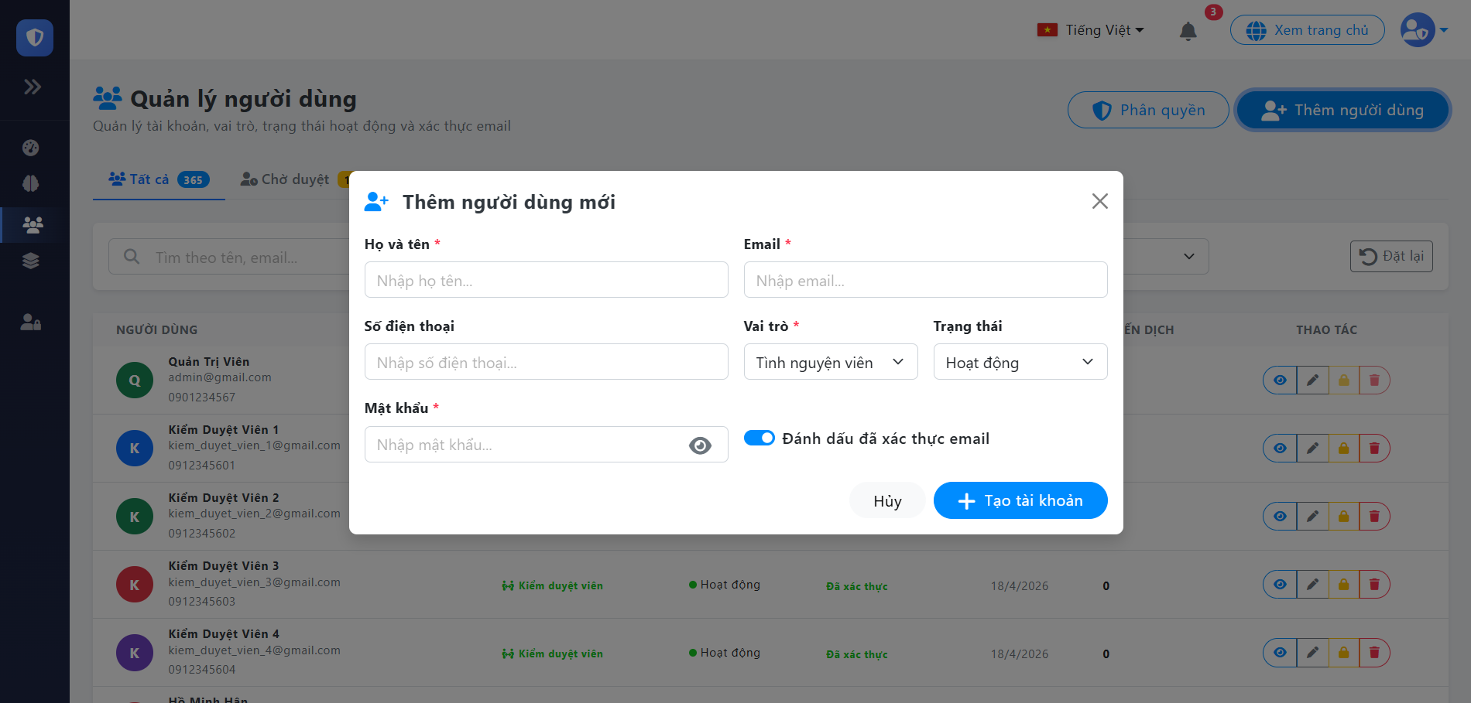

Test Case ID | Mô tả | Quy trình | Điều kiện tiên quyết | Kết quả mong đợi | Kết quả thực tế | Kết quả |  |  |  |  |  | Chú thích
 |  |  |  |  |  | Vòng 1 |  |  | Vòng 2
 |  |  |  |  |  | Trạng thái | Ngày kiểm tra | Người kiểm tra | Trạng thái | Ngày kiểm tra | Người kiểm tra
GUI_SHOW Tải tài liệu, văn bản mẫu
GUI-TND01 | [Hiển thị Modal Thêm người dùng] Popup | Quan sát modal "Thêm người dùng". | Đăng nhập quyền Admin | Popup hiện ra giữa màn hình, có nền mờ (overlay) phía sau | Popup hiện ra giữa màn hình, có nền mờ (overlay) phía sau | Passed | 07/05/2026 | Hoàng | Passed | 11/05/2026 | Hoàng
GUI-TND02 | Kiểm tra các trường nhập | Quan sát các trường nhập liệu. | Đăng nhập quyền Admin | -Text : Black -Status : enable | -Text : Black -Status : enable | Passed | 07/05/2026 | Hoàng | Passed | 11/05/2026 | Hoàng
GUI-TND03 | [ Lọc theo]Dropdown | Quan sát dropdown "Lọc theo". | Đăng nhập quyền Admin | - Text: Black - Status: Enable | - Text: Black - Status: Enable | Passed | 07/05/2026 | Hoàng | Passed | 11/05/2026 | Hoàng
GUI-TND04 | [Đánh dấu xác thực email] Checkbox | Quan sát checkbox "Đánh dấu xác thực email". | Đăng nhập quyền Admin | - Text: Black - Status: Enable | - Text: Black - Status: Enable | Passed | 07/05/2026 | Hoàng | Passed | 11/05/2026 | Hoàng
GUI-TND05 | Điều hướng bằng bàn phím | Bấm phím Tab liên tục và quan sát. | Đăng nhập quyền Admin | Con trỏ nhảy lần lượt qua các ô nhập liệu theo thứ tự từ trên xuống dưới | Nhảy đúng thứ tự logic | Passed | 07/05/2026 | Hoàng | Passed | 11/05/2026 | Hoàng
GUI-TND06 | [ Hủy ] Button | Quan sát nút "Hủy". | Đăng nhập quyền Admin | -Text : Black -Status : enable | -Text : Black -Status : enable | Passed | 07/05/2026 | Hoàng | Passed | 11/05/2026 | Hoàng
GUI-TND07 | [ Tạo tài khoản] Button | Quan sát nút "Tạo tài khoản". | Đăng nhập quyền Admin | -Text : White -Status : enable | -Text : White -Status : enable | Passed | 07/05/2026 | Hoàng | Passed | 11/05/2026 | Hoàng
FUNCTION_SHOW Tải tài liệu, văn bản mẫu
FUNC-TND01 | Tạo mới thành công | 1. Khởi động trang web. 2. Đăng nhập Admin 3. Chọn "Quản lý người dùng" 4. Chọn "Thêm tài khoản" 5. Nhập đầu đủ thông tin, chọn Vai trò, trạng thái, Đánh dấu xác thực email 6. Nhấn "Tạo tài khoản" | Đăng nhập thành công vào hệ thống | Hệ thống lưu DB, popup đóng, tải lại danh sách, hiện thông báo "Thêm thành công" | Hệ thống lưu DB, popup đóng, tải lại danh sách, hiện thông báo "Thêm thành công" | Passed | 07/05/2026 | Hoàng | Passed | 11/05/2026 | Hoàng
FUNC-TND02 | Bỏ trống trường bắt buộc | 1. Khởi động trang web. 2. Đăng nhập Admin 3. Chọn "Quản lý người dùng" 4. Chọn "Thêm tài khoản" 5. Để trống "Họ và tên" hoặc "email" 6. Nhấn "Tạo tài khoản" | Đăng nhập thành công vào hệ thống | Báo lỗi hiện dòng chữ màu đỏ dưới các ô bị trống("The ho ten field is required." nếu chưa nhập Họ và tên) | Báo lỗi hiện dòng chữ màu đỏ dưới các ô bị trống("The ho ten field is required." nếu chưa nhập Họ và tên) | Passed | 07/05/2026 | Hoàng | Passed | 11/05/2026 | Hoàng
FUNC-TND03 | Sai định dạng Email | 1. Khởi động trang web. 2. Đăng nhập Admin 3. Chọn "Quản lý người dùng" 4. Chọn "Thêm tài khoản" 5. Điền sai định dạng email 6. Nhấn "Tạo tài khoản" | Đăng nhập thành công vào hệ thống | Báo lỗi hiện dòng chữ màu đỏ dưới các ô bị trống("The email field must be a valid email address.) | Báo lỗi hiện dòng chữ màu đỏ dưới các ô bị trống("The email field must be a valid email address.) | Passed | 07/05/2026 | Hoàng | Passed | 11/05/2026 | Hoàng
FUNC-TND04 | Nhập trùng email | 1. Khởi động trang web. 2. Đăng nhập Admin 3. Chọn "Quản lý người dùng" 4. Chọn "Thêm tài khoản" 5. Nhập trùng email đã tồn tại 6. Nhấn "Tạo tài khoản" | Đăng nhập thành công vào hệ thống | Báo lỗi hiện dòng chữ màu đỏ dưới các ô bị trống("The email has already been taken.) | Báo lỗi hiện dòng chữ màu đỏ dưới các ô bị trống("The email has already been taken.) | Passed | 07/05/2026 | Hoàng | Passed | 11/05/2026 | Hoàng
FUNC-TND05 | Nhập mật khẩu thiếu | 1. Khởi động trang web. 2. Đăng nhập Admin 3. Chọn "Quản lý người dùng" 4. Chọn "Thêm tài khoản" 5. Nhập mật khẩu thiếu 6. Nhấn "Tạo tài khoản" | Đăng nhập thành công vào hệ thống | Báo lỗi hiện dòng chữ màu đỏ dưới các ô bị trống("The mat khau field must be at least 8 characters.) | Báo lỗi hiện dòng chữ màu đỏ dưới các ô bị trống("The mat khau field must be at least 8 characters.) | Passed | 07/05/2026 | Hoàng | Passed | 11/05/2026 | Hoàng
FUNC-TND06 | Ngăn chặn Submit nhiều lần | Nhấp đúp chuột thật nhanh (Double-click) vào nút "Tạo tài khoản" | Nhập đủ thông tin đúng | Hệ thống chỉ gọi API 1 lần, nút Tạo bị mờ đi (Disabled) hoặc hiện Loading | Gọi API 2 lần, tạo ra 2 user trùng lặp | Failed | 07/05/2026 | Hoàng | Passed | 11/05/2026 | Hoàng
FUNC-TND07 | Nhập sai định dạng số điện thoại | 1. Khởi động trang web. 2. Đăng nhập Admin 3. Chọn "Quản lý người dùng" 4. Chọn "Thêm tài khoản" 5. Điền sai định dạng số điện thoại 6. Nhấn "Tạo tài khoản" | Đăng nhập thành công vào hệ thống | Hệ thống thông báo "Định dạng số điện thoại không đúng" | Hệ thống thông báo thành công | Failed | 07/05/2026 | Hoàng | Passed | 2026-05-11 | Hoàng
FUNC-TND08 | Bỏ qua xác thực bằng khoảng trắng | 1. Khởi động trang web. 2. Đăng nhập Admin 3. Chọn "Quản lý người dùng" 4. Chọn "Thêm tài khoản" 5. Điền đủ form, riêng ô "Mật khẩu" chỉ nhập 8 dấu cách. 6. Nhấn "Tạo tài khoản". | Đăng nhập thành công vào hệ thống | Hệ thống thông báo "The mat khau field is required." | Hệ thống thông báo thành công | Failed | 07/05/2026 | Hoàng | Passed | 2026-05-11 | Hoàng

Tìm kiếm & Lọc người dùng
Project Name | THIẾT KẾ VÀ PHÁT TRIỂN HỆ THỐNG QUẢN LÝ VÀ ĐIỀU PHỐI NGUỒN LỰC TÌNH NGUYỆN VIÊN TRỰC TUYẾN TÍCH HỢP MÔ HÌNH HỖ TRỢ RA QUYẾT ĐỊNH
Module Code | Tìm kiếm & Lọc người dùng
 | Hoàn thành | Lỗi | Chưa kiểm tra | Bị chặn | Tổng lần kiểm tra
Round 1 | 12 | 0 | 0 | 0 | 12
Round 2 | 12 | 0 | 0 | 0 | 12
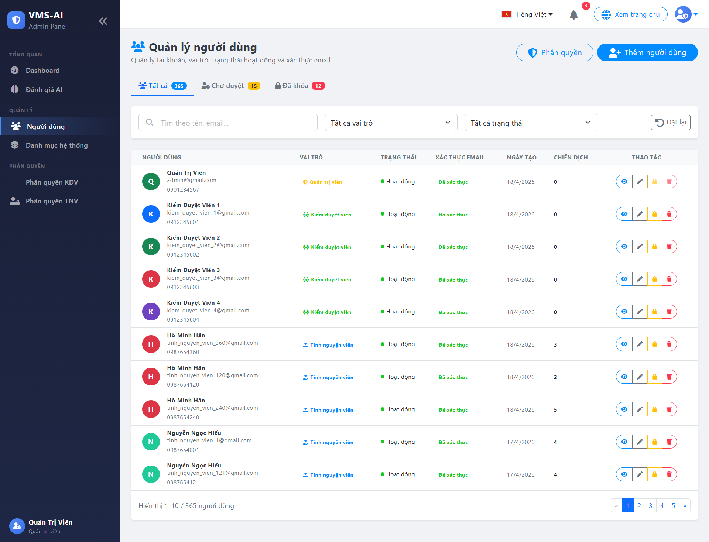

Test Case ID | Mô tả | Quy trình | Điều kiện tiên quyết | Kết quả mong đợi | Kết quả thực tế | Kết quả |  |  |  |  |  | Chú thích
 |  |  |  |  |  | Vòng 1 |  |  | Vòng 2
 |  |  |  |  |  | Trạng thái | Ngày kiểm tra | Người kiểm tra | Trạng thái | Ngày kiểm tra | Người kiểm tra
GUI_SHOW Tải tài liệu, văn bản mẫu
GUI - TKND01 | [Tìm theo tên, email...] TextBox | Quan sát thanh tìm kiếm. | Đăng nhập thành công vào hệ thống | - Text: Black - Status: Enable | - Text: Black - Status: Enable | Passed | 07/05/2026 | Hoàng | Passed | 11/05/2026 | Hoàng
GUI - TKND02 | [Tất cả vai trò] Select | Quan sát dropdown chọn Vai trò. | Đăng nhập thành công vào hệ thống | - Text: Black - Status: Enable | - Text: Black - Status: Enable | Passed | 07/05/2026 | Hoàng | Passed | 11/05/2026 | Hoàng
GUI - TKND03 | [Tất cả trạng thái] Select | Quan sát dropdown chọn Trạng thái | Đăng nhập thành công vào hệ thống | - Text: Black - Status: Enable | - Text: Black - Status: Enable | Passed | 07/05/2026 | Hoàng | Passed | 11/05/2026 | Hoàng
GUI - TKND04 | [Đặt lại] Button | Quan sát nút "Đặt lại". | Đăng nhập thành công vào hệ thống | - Text: Black - Status: Enable | - Text: Black - Status: Enable | Passed | 07/05/2026 | Hoàng | Passed | 11/05/2026 | Hoàng
GUI - TKND05 | [Người dùng, Vai trò, Trạng thái] Data Table | Quan sát bảng danh sách người dùng. | Đăng nhập thành công vào hệ thống | - Text: Black - Status: Enable | - Text: Black - Status: Enable | Passed | 07/05/2026 | Hoàng | Passed | 11/05/2026 | Hoàng
FUNCTION_SHOW Tải tài liệu, văn bản mẫu
FUNC-TKND01 | Xác thực trang quản lý người dùng đang hiển thị | 1. Khởi động trang web. 2. Đăng nhập Admin 3. Chọn "Quản lý người dùng" | Đăng nhập thành công vào hệ thống | Hiển thị trang quản lý gồm có: - TextBox "Tìm theo tên, eHuyl..." - Dropdown Menu "Tất cả vai trò" - Dropdown Menu "Tất cả trạng thái" - Button "Đặt lại" - DataTable "Danh sách người dùng" | Hiển thị trang quản lý gồm có: - TextBox "Tìm theo tên, eHuyl..." - Dropdown Menu "Tất cả vai trò" - Dropdown Menu "Tất cả trạng thái" - Button "Đặt lại" - DataTable "Danh sách người dùng" | Passed | 07/05/2026 | Hoàng | Passed | 11/05/2026 | Hoàng
FUNC-TKND02 | Không nhập gì vào ô tìm kiếm | 1. Khởi động trang web. 2. Đăng nhập Admin 3. Chọn "Quản lý người dùng" 4. Để trống ô Tìm kiếm và thả chuột. | Đăng nhập thành công vào hệ thống | Hiển thị toàn bộ danh sách người dùng ban đầu. | Hiển thị toàn bộ danh sách người dùng ban đầu. | Passed | 07/05/2026 | Hoàng | Passed | 11/05/2026 | Hoàng
FUNC-TKND03 | Nhập thông tin không tồn tại vào ô tìm kiếm | 1. Khởi động trang web. 2. Đăng nhập Admin 3. Chọn "Quản lý người dùng" 4. Nhập tên/email bất kỳ không tồn tại trong hệ thống. | Đăng nhập thành công vào hệ thống | Hiển thị thông báo: "Không tìm thấy người dùng nào phù hợp " | Hiển thị thông báo: "Không tìm thấy người dùng nào phù hợp " | Passed | 07/05/2026 | Hoàng | Passed | 11/05/2026 | Hoàng
FUNC-TKND04 | Nhập thông tin có tồn tại vào ô tìm kiếm và không lọc dữ liệu. | 1. Khởi động trang web. 2. Đăng nhập Admin 3. Chọn "Quản lý người dùng" 4. Nhập "kiem_duyet_vien" vào ô tìm kiếm. | Đăng nhập thành công vào hệ thống | Hiển thị tất cả thông tin về tất cả người dùng có tên và email trùng với từ khóa cần tìm (Kiểm duyệt viên) và các thông tin liên quan với Bộ lọc mặc định (Tất cả vai trò, Tất cả trạng thái) | Hiển thị tất cả thông tin về tất cả người dùng có tên và email trùng với từ khóa cần tìm (Kiểm duyệt viên) và các thông tin liên quan với Bộ lọc mặc định (Tất cả vai trò, Tất cả trạng thái) | Passed | 07/05/2026 | Hoàng | Passed | 11/05/2026 | Hoàng
FUNC-TKND05 | Chọn điều kiện lọc có dữ liệu hợp lệ | 1. Khởi động trang web. 2. Đăng nhập Admin 3. Chọn "Quản lý người dùng" 4. Chọn Vai trò "Kiểm duyệt viên", Trạng thái "Hoạt động" | Đăng nhập thành công vào hệ thống | Hiển thị tất cả thông tin về các Kiểm duyệt viên đang hoạt động và các thông tin liên quan. | Hiển thị tất cả thông tin về các Kiểm duyệt viên đang hoạt động và các thông tin liên quan. | Passed | 07/05/2026 | Hoàng | Passed | 11/05/2026 | Hoàng
FUNC-TKND07 | Kiểm tra Button "Đặt lại" | 1. Khởi động trang web. 2. Đăng nhập Admin 3. Chọn "Quản lý người dùng" 4. Tìm kiếm người dùng 5. Chọn "Đặt lại" | Đăng nhập thành công vào hệ thống | Xóa bỏ các điều kiện đang lọc và hiển thị lại toàn bộ danh sách người dùng ban đầu. | Xóa bỏ các điều kiện đang lọc và hiển thị lại toàn bộ danh sách người dùng ban đầu. | Passed | 07/05/2026 | Hoàng | Passed | 11/05/2026 | Hoàng
FUNC-TKND07 | Kiểm tra Button "Đặt lại" | 1. Khởi động trang web. 2. Đăng nhập Admin 3. Chọn "Quản lý người dùng" 4. Tìm kiếm người dùng 5. Chọn "Đặt lại" | Đăng nhập thành công vào hệ thống | Xóa bỏ các điều kiện đang lọc và hiển thị lại toàn bộ danh sách người dùng ban đầu. | Xóa bỏ các điều kiện đang lọc và hiển thị lại toàn bộ danh sách người dùng ban đầu. | Passed | 07/05/2026 | Hoàng | Passed | 11/05/2026 | Hoàng

Xem người dùng
Project Name | THIẾT KẾ VÀ PHÁT TRIỂN HỆ THỐNG QUẢN LÝ VÀ ĐIỀU PHỐI NGUỒN LỰC TÌNH NGUYỆN VIÊN TRỰC TUYẾN TÍCH HỢP MÔ HÌNH HỖ TRỢ RA QUYẾT ĐỊNH
Module Code | Xem người dùng
 | Hoàn thành | Lỗi | Chưa kiểm tra | Bị chặn | Tổng lần kiểm tra
Round 1 | 13 | 0 | 0 | 0 | 13
Round 2 | 13 | 0 | 0 | 0 | 13
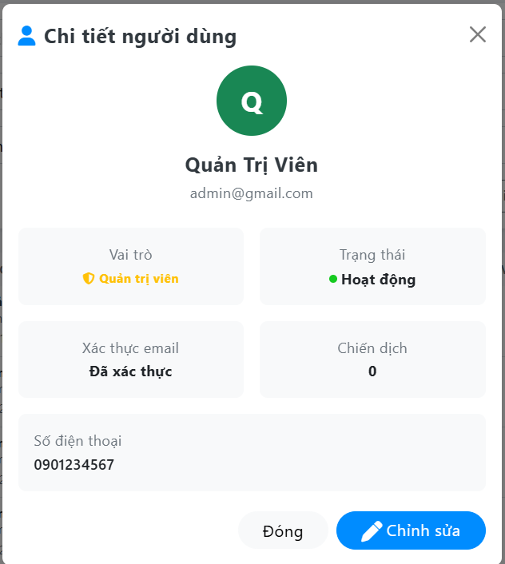

Test Case ID | Mô tả | Quy trình | Điều kiện tiên quyết | Kết quả mong đợi | Kết quả thực tế | Kết quả |  |  |  |  |  | Chú thích
 |  |  |  |  |  | Vòng 1 |  |  | Vòng 2
 |  |  |  |  |  | Trạng thái | Ngày kiểm tra | Người kiểm tra | Trạng thái | Ngày kiểm tra | Người kiểm tra
GUI_SHOW Tải tài liệu, văn bản mẫu
GUI-CTND01 | Kiểm tra tiêu đề giao diện | Quan sát phần tiêu đề. | Đăng nhập thành công vào hệ thống | Hiển thị tiêu đề "Chi tiết người dùng" rõ ràng, đúng căn chỉnh | Hiển thị tiêu đề "Chi tiết người dùng" rõ ràng, đúng căn chỉnh | Passed | 07/05/2026 | Hoàng | Passed | 11/05/2026 | Hoàng
GUI-CTND02 | [Close] IconButton (Dấu X) | Quan sát icon dấu "X". | Đăng nhập thành công vào hệ thống | - Text: Black - Status: Enable | - Text: Black - Status: Enable | Passed | 07/05/2026 | Hoàng | Passed | 11/05/2026 | Hoàng
GUI-CTND03 | [Vai trò] InfoCard | Quan sát thẻ thông tin (InfoCard) "Vai trò". | Đăng nhập thành công vào hệ thống | - Text: Black - Status: Enable | - Text: Black - Status: Enable | Passed | 07/05/2026 | Hoàng | Passed | 11/05/2026 | Hoàng
GUI-CTND04 | [Trạng thái] InfoCard | Quan sát thẻ thông tin (InfoCard) "Trạng thái". | Đăng nhập thành công vào hệ thống | - Text: Black - Status: Enable | - Text: Black - Status: Enable | Passed | 07/05/2026 | Hoàng | Passed | 11/05/2026 | Hoàng
GUI-CTND05 | [Xác thực email] InfoCard | Quan sát Quan sát thẻ thông tin (InfoCard) "Xác thực email".thẻ thông tin (InfoCard) "Trạng thái". | Đăng nhập thành công vào hệ thống | - Text: Black - Status: Enable | - Text: Black - Status: Enable | Passed | 07/05/2026 | Hoàng | Passed | 11/05/2026 | Hoàng
GUI-CTND06 | [Chiến dịch] InfoCard | Quan sát thẻ thông tin (InfoCard) "Chiến dịch". | Đăng nhập thành công vào hệ thống | - Text: Black - Status: Enable | - Text: Black - Status: Enable | Passed | 07/05/2026 | Hoàng | Passed | 11/05/2026 | Hoàng
GUI-CTND07 | [Số điện thoại] InfoCard | Quan sát thẻ thông tin (InfoCard) "Số điện thoại". | Đăng nhập thành công vào hệ thống | - Text: Black - Status: Enable | - Text: Black - Status: Enable | Passed | 07/05/2026 | Hoàng | Passed | 11/05/2026 | Hoàng
GUI-CTND08 | [Đóng] Button | Quan sát nút "Đóng". | Đăng nhập thành công vào hệ thống | - Text: Black - Status: Enable | - Text: Black - Status: Enable | Passed | 07/05/2026 | Hoàng | Passed | 11/05/2026 | Hoàng
GUI-CTND09 | [Chỉnh sửa] Button | Quan sát nút "Chỉnh sửa". | Đăng nhập thành công vào hệ thống | - Text: White - Status: Enable | - Text: White - Status: Enable | Passed | 07/05/2026 | Hoàng | Passed | 11/05/2026 | Hoàng
FUNCTION_SHOW Tải tài liệu, văn bản mẫu
FUNC-CTND01 | Kiểm tra thông tin Chi tiết người dùng từ hệ thống | 1. Khởi động trang web. 2. Đăng nhập Admin 3. Chọn "Quản lý người dùng" 4. Chọn icon xem chi tiết tại một người dùng | Đăng nhập thành công vào hệ thống | Hệ thống trả về thông tin đầy đủ: Ảnh đại diện, Tên, Email, Vai trò, Trạng thái, Xác thực email, Chiến dịch, Số điện thoại. | Hệ thống trả về thông tin đầy đủ: Ảnh đại diện, Tên, Email, Vai trò, Trạng thái, Xác thực email, Chiến dịch, Số điện thoại. | Passed | 07/05/2026 | Hoàng | Passed | 11/05/2026 | Hoàng
FUNC-TKND02 | Kiểm tra thao tác khi nhấn nút "Đóng" | 1. Mở giao diện chi tiết người dùng. 2. Nhấn vào nút "Đóng" | Đăng nhập thành công vào hệ thống | Hệ thống đóng giao diện chi tiết người dùng, quay trở lại màn hình danh sách. | Hệ thống đóng giao diện chi tiết người dùng, quay trở lại màn hình danh sách. | Passed | 07/05/2026 | Hoàng | Passed | 11/05/2026 | Hoàng
FUNC-TKND03 | Kiểm tra thao tác khi nhấn icon "X" (Close) | 1. Mở giao diện chi tiết người dùng. 2. Nhấn vào icon "X" ở góc trên cùng bên phải | Đăng nhập thành công vào hệ thống | Hệ thống đóng giao diện chi tiết người dùng, quay trở lại màn hình danh sách. | Hệ thống đóng giao diện chi tiết người dùng, quay trở lại màn hình danh sách. | Passed | 07/05/2026 | Hoàng | Passed | 11/05/2026 | Hoàng
FUNC-TKND04 | Kiểm tra thao tác khi nhấn nút "Chỉnh sửa" | 1. Mở giao diện chi tiết người dùng. 2. Nhấn vào nút "Chỉnh sửa" | Đăng nhập thành công vào hệ thống | Hệ thống chuyển sang giao diện/popup chỉnh sửa thông tin cho người dùng tương ứng. | Hệ thống chuyển sang giao diện/popup chỉnh sửa thông tin cho người dùng tương ứng. | Passed | 07/05/2026 | Hoàng | Passed | 11/05/2026 | Hoàng

Chỉnh sửa người dùng
Project Name | THIẾT KẾ VÀ PHÁT TRIỂN HỆ THỐNG QUẢN LÝ VÀ ĐIỀU PHỐI NGUỒN LỰC TÌNH NGUYỆN VIÊN TRỰC TUYẾN TÍCH HỢP MÔ HÌNH HỖ TRỢ RA QUYẾT ĐỊNH
Module Code | Chỉnh sửa người dùng
 | Hoàn thành | Lỗi | Chưa kiểm tra | Bị chặn | Tổng lần kiểm tra
Round 1 | 13 | 0 | 0 | 0 | 13
Round 2 | 13 | 0 | 0 | 0 | 13
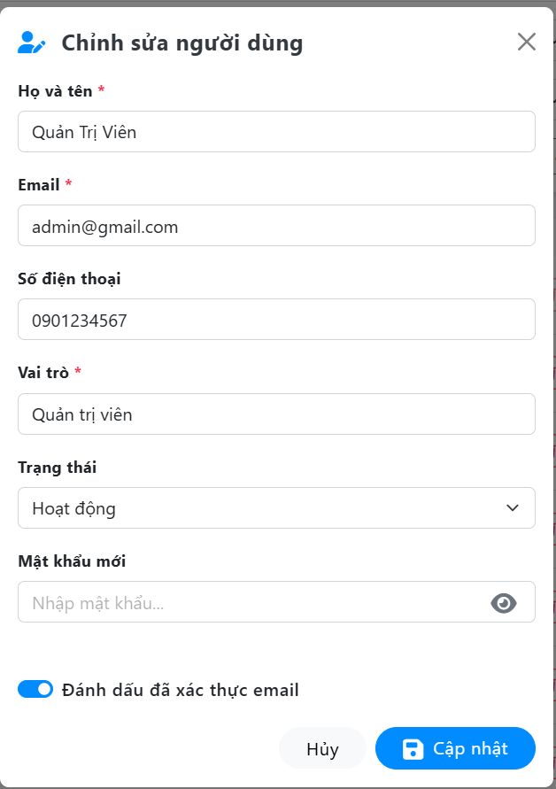

Test Case ID | Mô tả | Quy trình | Điều kiện tiên quyết | Kết quả mong đợi | Kết quả thực tế | Kết quả |  |  |  |  |  | Chú thích
 |  |  |  |  |  | Vòng 1 |  |  | Vòng 2
 |  |  |  |  |  | Trạng thái | Ngày kiểm tra | Người kiểm tra | Trạng thái | Ngày kiểm tra | Người kiểm tra
GUI_SHOW Tải tài liệu, văn bản mẫu
GUI-CSND01 | Kiểm tra tiêu đề giao diện | Quan sát phần tiêu đề ở góc trên cùng bên trái. | Đăng nhập thành công vào hệ thống | Hiển thị tiêu đề "Chỉnh sửa người dùng" kèm icon, đúng căn chỉnh | Hiển thị tiêu đề "Chỉnh sửa người dùng" kèm icon, đúng căn chỉnh | Passed | 07/05/2026 | Hoàng | Passed | 11/05/2026 | Hoàng
GUI-CSND02 | [Close] IconButton (Dấu X) | Quan sát icon dấu "X" ở góc trên cùng bên phải. | Đăng nhập thành công vào hệ thống | - Text: Gray - Status: Enable | - Text: Gray - Status: Enable | Passed | 07/05/2026 | Hoàng | Passed | 11/05/2026 | Hoàng
GUI-CSND03 | [Họ và tên *] TextBox | Quan sát ô nhập liệu "Họ và tên". | Đăng nhập thành công vào hệ thống | - Text: Black - Status: Enable | - Text: Black - Status: Enable | Passed | 07/05/2026 | Hoàng | Passed | 11/05/2026 | Hoàng
GUI-CSND04 | [Email *] TextBox | Quan sát ô nhập liệu "Email". | Đăng nhập thành công vào hệ thống | - Text: Black - Status: Enable | - Text: Black - Status: Enable | Passed | 07/05/2026 | Hoàng | Passed | 11/05/2026 | Hoàng
GUI-CSND05 | [Số điện thoại] TextBox | Quan sát ô nhập liệu "Số điện thoại". | Đăng nhập thành công vào hệ thống | - Text: Black - Status: Enable | - Text: Black - Status: Enable | Passed | 07/05/2026 | Hoàng | Passed | 11/05/2026 | Hoàng
GUI-CSND06 | [Vai trò *] Textbox | Quan sát ô nhập liệu/hiển thị "Vai trò". | Đăng nhập thành công vào hệ thống | - Text: Gray - Status: ReadOnly - Value: Hiển thị vai trò mặc định | - Text: Gray - Status: ReadOnly - Value: Hiển thị vai trò mặc định | Passed | 07/05/2026 | Hoàng | Passed | 11/05/2026 | Hoàng
GUI-CSND07 | [Trạng thái] DropDownList | Quan sát danh sách thả xuống "Trạng thái". | Đăng nhập thành công vào hệ thống | - Text: Black - Status: Enable | - Text: Black - Status: Enable | Passed | 07/05/2026 | Hoàng | Passed | 11/05/2026 | Hoàng
GUI-CSND08 | [Mật khẩu mới] TextBox | Quan sát ô nhập liệu "Mật khẩu mới". | Đăng nhập thành công vào hệ thống | - Text: Gray (Placeholder), Black - Status: Enable | - Text: Gray (Placeholder), Black - Status: Enable | Passed | 07/05/2026 | Hoàng | Passed | 11/05/2026 | Hoàng
GUI-CSND09 | [Đánh dấu đã xác thực email] Checkbox | Quan sát nút gạt xác thực. | Đăng nhập thành công vào hệ thống | - Background: Blue (On) - Text: Black - Status: Enable | - Background: Blue (On) - Text: Black - Status: Enable | Passed | 07/05/2026 | Hoàng | Passed | 11/05/2026 | Hoàng
GUI-CSND10 | [Đóng] Button | Quan sát nút "Hủy" ở dưới cùng form. | Đăng nhập thành công vào hệ thống | - Text: Black - Status: Enable | - Text: Black - Status: Enable | Passed | 07/05/2026 | Hoàng | Passed | 11/05/2026 | Hoàng
GUI-CSND11 | [Chỉnh sửa] Button | Quan sát nút "Chỉnh sửa" ở dưới cùng form. | Đăng nhập thành công vào hệ thống | - Text: White - Status: Enable | - Text: White - Status: Enable | Passed | 07/05/2026 | Hoàng | Passed | 11/05/2026 | Hoàng
FUNCTION_SHOW Tải tài liệu, văn bản mẫu
FUNC-CSND01 | Kiểm tra load dữ liệu | 1. Khởi động trang web. 2. Đăng nhập Admin 3. Chọn "Quản lý người dùng" 4. Nhấn nút "Chỉnh sửa" tại user | - Đăng nhập thành công vào hệ thống - Người dùng có tồn tại dữ liệu trong DB | Hệ thống tự động điền đúng dữ liệu cũ vào các ô: Họ tên, Email, SĐT, Vai trò, Trạng thái. | Hệ thống tự động điền đúng dữ liệu cũ vào các ô: Họ tên, Email, SĐT, Vai trò, Trạng thái. | Passed | 07/05/2026 | Hoàng | Passed | 11/05/2026 | Hoàng
FUNC-CSND02 | Kiểm tra bắt lỗi bỏ trống trường bắt buộc | 1. Xóa trắng ô "Họ và tên" hoặc "Email". 2. Nhấn nút "Cập nhật". | Đăng nhập thành công vào hệ thống | Hệ thống báo lỗi đỏ: "The ho ten field is required." , "The email field is required." và không lưu DB | Hệ thống báo lỗi đỏ: "The ho ten field is required." , "The email field is required." và không lưu DB | Passed | 07/05/2026 | Hoàng | Passed | 11/05/2026 | Hoàng
FUNC-CSND03 | Cập nhật thông tin thành công | 1. Sửa Số điện thoại thành "0999888777". 2. Nhấn nút "Cập nhật". | Các trường bắt buộc đã có dữ liệu hợp lệ | Hệ thống lưu thông tin mới vào CSDL, đóng popup, hiển thị thông báo "Cập nhật thành công", load lại danh sách. | Hệ thống lưu thông tin mới vào CSDL, đóng popup, hiển thị thông báo "Cập nhật thành công", load lại danh sách. | Passed | 07/05/2026 | Hoàng | Passed | 11/05/2026 | Hoàng
FUNC-CSND04 | Kiểm tra không thay đổi ô "Mật khẩu mới" | Để trống ô "Mật khẩu mới", nhấn Cập nhật. | Đăng nhập thành công vào hệ thống | Cập nhật thông tin khác, giữ nguyên pass cũ. | Cập nhật thông tin khác, giữ nguyên pass cũ. | Passed | 07/05/2026 | Hoàng | Passed | 11/05/2026 | Hoàng
FUNC-CSND05 | Kiểm tra thay đổi ô "Mật khẩu mới" | Nhập pass mới, nhấn Cập nhật. | Đăng nhập thành công vào hệ thống | Đổi pass mới thành công. | Đổi pass mới thành công. | Passed | 07/05/2026 | Hoàng | Passed | 11/05/2026 | Hoàng
FUNC-CSND06 | Kiểm tra thao tác Hủy thay đổi | 1. Chỉnh sửa dữ liệu bất kỳ trên form. 2. Nhấn nút "Hủy" hoặc icon "X". | Đăng nhập thành công vào hệ thống | Hệ thống đóng popup, hủy bỏ mọi thay đổi vừa nhập, dữ liệu trong CSDL không bị ảnh hưởng. | Hệ thống đóng popup, hủy bỏ mọi thay đổi vừa nhập, dữ liệu trong CSDL không bị ảnh hưởng. | Passed | 07/05/2026 | Hoàng | Passed | 11/05/2026 | Hoàng
FUNC-CSND07 | Kiểm tra icon xem mật khẩu (Mắt) | 1. Nhập ký tự vào ô Mật khẩu mới. 2. Click vào icon con mắt. | Có ký tự trong ô mật khẩu | Ký tự chuyển đổi qua lại giữa dạng dấu chấm (ẩn) và dạng chữ thường (hiện). | Ký tự chuyển đổi qua lại giữa dạng dấu chấm (ẩn) và dạng chữ thường (hiện). | Passed | 07/05/2026 | Hoàng | Passed | 11/05/2026 | Hoàng

Khóa người dùng
Project Name | THIẾT KẾ VÀ PHÁT TRIỂN HỆ THỐNG QUẢN LÝ VÀ ĐIỀU PHỐI NGUỒN LỰC TÌNH NGUYỆN VIÊN TRỰC TUYẾN TÍCH HỢP MÔ HÌNH HỖ TRỢ RA QUYẾT ĐỊNH
Module Code | Khóa người dùng
 | Hoàn thành | Lỗi | Chưa kiểm tra | Bị chặn | Tổng lần kiểm tra
Round 1 | 5 | 1 | 0 | 0 | 6
Round 2 | 6 | 0 | 0 | 0 | 6

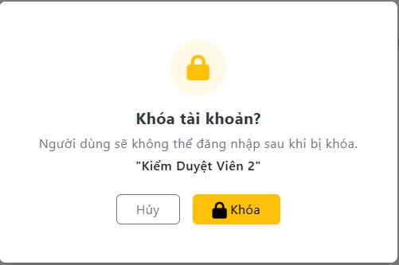

Test Case ID | Mô tả | Quy trình | Điều kiện tiên quyết | Kết quả mong đợi | Kết quả thực tế | Kết quả |  |  |  |  |  | Chú thích
 |  |  |  |  |  | Vòng 1 |  |  | Vòng 2
 |  |  |  |  |  | Trạng thái | Ngày kiểm tra | Người kiểm tra | Trạng thái | Ngày kiểm tra | Người kiểm tra
GUI_SHOW Tải tài liệu, văn bản mẫu
GUI-KND01 | [Đóng] Button | Quan sát nút "Hủy" ở dưới cùng form. | Đăng nhập thành công vào hệ thống | - Text: Black - Status: Enable | - Text: Black - Status: Enable | Passed | 07/05/2026 | Hoàng | Passed | 11/05/2026 | Hoàng
GUI-KND02 | [Khóa] Button | Quan sát nút "Chỉnh sửa" ở dưới cùng form. | Đăng nhập thành công vào hệ thống | - Text: White - Status: Enable | - Text: White - Status: Enable | Passed | 07/05/2026 | Hoàng | Passed | 11/05/2026 | Hoàng
FUNCTION_SHOW Tải tài liệu, văn bản mẫu
FUNC-KND01 | Kiểm tra hiển thị Popup và truyền dữ liệu | 1. Mở danh sách người dùng. 2. Nhấn vào icon "Thùng rác" tại dòng "Kiểm Duyệt Viên 1". | Đăng nhập thành công vào hệ thống | Popup hiển thị đúng nội dung và tên người dùng được chọn. | Popup hiển thị đúng nội dung và tên người dùng được chọn. | Passed | 07/05/2026 | Hoàng | Passed | 11/05/2026 | Hoàng
FUNC-KND02 | Kiểm tra thao tác "Hủy" | 1. Mở popup Khóa người dùng. 2. Nhấn nút "Hủy" hoặc click ra ngoài popup. | Đang mở popup Khóa | Hệ thống đóng popup, hủy thao tác Khóa thành công. | Hệ thống đóng popup, hủy thao tác Khóa thành công. | Passed | 07/05/2026 | Hoàng | Passed | 11/05/2026 | Hoàng
FUNC-KND03 | Thực hiện "Khóa" thành công | 1. Mở popup Khóa. 2. Nhấn nút "Khóa" màu đỏ. | Đang mở popup Khóa | Hệ thống gọi API Khóa dữ liệu khỏi CSDL. | Hệ thống gọi API Khóa dữ liệu khỏi CSDL. | Passed | 07/05/2026 | Hoàng | Passed | 11/05/2026 | Hoàng
FUNC-KND04 | Kiểm tra chống Double-click khi Khóa | 1. Mở popup Khóa. 2. Nhấn liên tục 2 lần nút "Khóa" | Đang mở popup Khóa | Hệ thống chỉ ghi nhận 1 lượt click, nút Khóa bị mờ đi (Disabled) ngay lập tức để chờ API phản hồi. | API bị gọi 2 lần, gây ra lỗi 500 (Record not found) ở lần gọi thứ 2 do dữ liệu đã bị Khóa ở lần gọi đầu. | Failed | 07/05/2026 | Hoàng | Passed | 11/05/2026 | Hoàng

Xóa người dùng
Project Name | THIẾT KẾ VÀ PHÁT TRIỂN HỆ THỐNG QUẢN LÝ VÀ ĐIỀU PHỐI NGUỒN LỰC TÌNH NGUYỆN VIÊN TRỰC TUYẾN TÍCH HỢP MÔ HÌNH HỖ TRỢ RA QUYẾT ĐỊNH
Module Code | Xóa người dùng
 | Hoàn thành | Lỗi | Chưa kiểm tra | Bị chặn | Tổng lần kiểm tra
Round 1 | 5 | 1 | 0 | 0 | 6
Round 2 | 6 | 0 | 0 | 0 | 6

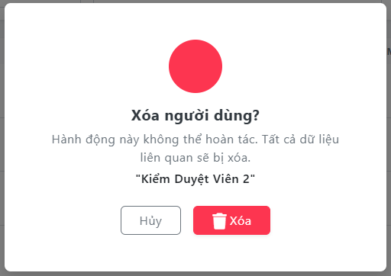

Test Case ID | Mô tả | Quy trình | Điều kiện tiên quyết | Kết quả mong đợi | Kết quả thực tế | Kết quả |  |  |  |  |  | Chú thích
 |  |  |  |  |  | Vòng 1 |  |  | Vòng 2
 |  |  |  |  |  | Trạng thái | Ngày kiểm tra | Người kiểm tra | Trạng thái | Ngày kiểm tra | Người kiểm tra
GUI_SHOW Tải tài liệu, văn bản mẫu
GUI-XND01 | [Đóng] Button | Quan sát nút "Hủy" ở dưới cùng form. | Đăng nhập thành công vào hệ thống | - Text: Black - Status: Enable | - Text: Black - Status: Enable | Passed | 07/05/2026 | Hoàng | Passed | 11/05/2026 | Hoàng
GUI-XND02 | [Xóa Button | Quan sát nút "Chỉnh sửa" ở dưới cùng form. | Đăng nhập thành công vào hệ thống | - Text: White - Status: Enable | - Text: White - Status: Enable | Passed | 07/05/2027 | Hoàng | Passed | 11/05/2026 | Hoàng
FUNCTION_SHOW Tải tài liệu, văn bản mẫu
FUNC-XND01 | Kiểm tra hiển thị Popup và truyền dữ liệu | 1. Mở danh sách người dùng. 2. Nhấn vào icon "Thùng rác" tại dòng "Kiểm Duyệt Viên 1". | Đăng nhập thành công vào hệ thống | Popup hiển thị đúng nội dung và tên người dùng được chọn. | Popup hiển thị đúng nội dung và tên người dùng được chọn. | Passed | 07/05/2029 | Hoàng | Passed | 11/05/2026 | Hoàng
FUNC-XND02 | Kiểm tra thao tác "Hủy" | 1. Mở popup Xóa người dùng. 2. Nhấn nút "Hủy" hoặc click ra ngoài popup. | Đang mở popup Xóa | Hệ thống đóng popup, hủy thao tác xóa thành công. | Hệ thống đóng popup, hủy thao tác xóa thành công. | Passed | 07/05/2030 | Hoàng | Passed | 11/05/2026 | Hoàng
FUNC-XND03 | Thực hiện "Xóa" thành công | 1. Mở popup Xóa. 2. Nhấn nút "Xóa" màu đỏ. | Đang mở popup Xóa | Hệ thống gọi API xóa dữ liệu khỏi CSDL. | Hệ thống gọi API xóa dữ liệu khỏi CSDL. | Passed | 07/05/2031 | Hoàng | Passed | 11/05/2026 | Hoàng
FUNC-XND04 | Kiểm tra chống Double-click khi xóa | 1. Mở popup Xóa. 2. Nhấn liên tục 2 lần nút "Xóa" | Đang mở popup Xóa | Hệ thống chỉ ghi nhận 1 lượt click, nút Xóa bị mờ đi (Disabled) ngay lập tức để chờ API phản hồi. | API bị gọi 2 lần, gây ra lỗi 500 (Record not found) ở lần gọi thứ 2 do dữ liệu đã bị xóa ở lần gọi đầu. | Failed | 07/05/2032 | Hoàng | Passed | 11/05/2026 | Hoàng

Thêm kỹ năng
Project Name | THIẾT KẾ VÀ PHÁT TRIỂN HỆ THỐNG QUẢN LÝ VÀ ĐIỀU PHỐI NGUỒN LỰC TÌNH NGUYỆN VIÊN TRỰC TUYẾN TÍCH HỢP MÔ HÌNH HỖ TRỢ RA QUYẾT ĐỊNH
Module Code | Thêm Kỹ năng
 | Hoàn thành | Lỗi | Chưa kiểm tra | Bị chặn | Tổng lần kiểm tra
Round 1 | 12 | 0 | 0 | 0 | 12
Round 2 | 12 | 0 | 0 | 0 | 12
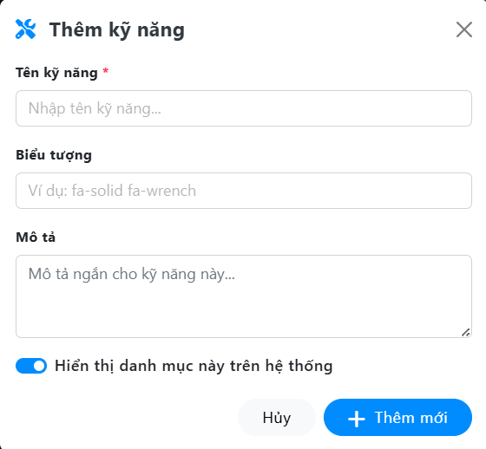

Test Case ID | Mô tả | Quy trình | Điều kiện tiên quyết | Kết quả mong đợi | Kết quả thực tế | Kết quả |  |  |  |  |  | Chú thích
 |  |  |  |  |  | Vòng 1 |  |  | Vòng 2
 |  |  |  |  |  | Trạng thái | Ngày kiểm tra | Người kiểm tra | Trạng thái | Ngày kiểm tra | Người kiểm tra
GUI_SHOW Tải tài liệu, văn bản mẫu
GUI-TKN01 | Kiểm tra tiêu đề giao diện | Quan sát phần tiêu đề. | Đăng nhập thành công vào hệ thống | Hiển thị tiêu đề "Thêm kỹ năng" kèm icon cờ lê xanh, đúng căn chỉnh | Hiển thị tiêu đề "Thêm kỹ năng" kèm icon cờ lê xanh, đúng căn chỉnh | Passed | 07/05/2026 | Quốc | Passed | 11/05/2026 | Quốc
GUI-TKN02 | [Close] IconButton (Dấu X) | Quan sát icon dấu "X". | Đăng nhập thành công vào hệ thống | - Text: Gray - Status: Enable | - Text: Gray - Status: Enable | Passed | 07/05/2026 | Quốc | Passed | 11/05/2026 | Quốc
GUI-TKN03 | [Tên kỹ năng] TextBox | Quan sát ô nhập liệu "Tên kỹ năng". | Đăng nhập thành công vào hệ thống | - Text: Gray - Status: Enable | - Text: Gray - Status: Enable | Passed | 07/05/2026 | Quốc | Passed | 11/05/2026 | Quốc
GUI-TKN04 | [Biểu tượng] TextBox | Quan sát ô nhập liệu "Biểu tượng". | Đăng nhập thành công vào hệ thống | - Text: Gray - Status: Enable | - Text: Gray - Status: Enable | Passed | 07/05/2026 | Quốc | Passed | 11/05/2026 | Quốc
GUI-TKN05 | [Mô tả] TextArea | Quan sát vùng nhập liệu "Mô tả". | Đăng nhập thành công vào hệ thống | - Text: Gray - Status: Enable | - Text: Gray - Status: Enable | Passed | 07/05/2026 | Quốc | Passed | 11/05/2026 | Quốc
GUI-TKN06 | [Hiện thị danh mục này trên hệ thống] Checkbox | Quan sát nút gạt "Hiện thị danh mục này". | Đăng nhập thành công vào hệ thống | - Background: Blue - Status: Enable | - Background: Blue - Status: Enable | Passed | 07/05/2026 | Quốc | Passed | 11/05/2026 | Quốc
GUI-TKN07 | [Đóng] Button | Quan sát nút "Đóng". | Đăng nhập thành công vào hệ thống | - Text: Black - Status: Enable | - Text: Black - Status: Enable | Passed | 07/05/2026 | Quốc | Passed | 11/05/2026 | Quốc
GUI-TKN08 | [Thêm mới] Button | Quan sát nút "Thêm mới". | Đăng nhập thành công vào hệ thống | - Text: White - Status: Enable | - Text: White - Status: Enable | Passed | 07/05/2026 | Quốc | Passed | 11/05/2026 | Quốc
FUNCTION_SHOW Tải tài liệu, văn bản mẫu
FUNC-TKN01 | Kiểm tra validation bỏ trống trường bắt buộc | 1. Khởi động trang web. 2. Đăng nhập Admin 3. Chọn "Danh mục hệ thống" 4. Chọn Thêm kỹ năng. 5. Bỏ trống ô "Tên kỹ năng". 6. Nhấn "Thêm mới". | Đăng nhập thành công vào hệ thống | Hệ thống chặn gọi API, hiển thị thông báo lỗi màu đỏ: "The ten field is required.". | Hệ thống chặn gọi API, hiển thị thông báo lỗi màu đỏ: "The ten field is required.". | Passed | 07/05/2026 | Quốc | Passed | 11/05/2026 | Quốc
FUNC-TKN02 | Thêm mới kỹ năng thành công | 1. Nhập Tên: "Tổ chức sự kiện". 2. Biểu tượng: "fa-solid fa-users". 3. Nhấn "Thêm mới". | Các trường bắt buộc đã điền | - Action: Hệ thống lưu dữ liệu xuống MySQL. - UI: Đóng popup, hiện thông báo toast "Thêm thành công", cập nhật danh sách. | - Action: Hệ thống lưu dữ liệu xuống MySQL. - UI: Đóng popup, hiện thông báo toast "Thêm thành công", cập nhật danh sách. | Passed | 07/05/2026 | Quốc | Passed | 11/05/2026 | Quốc
FUNC-TKN03 | Kiểm tra lưu trạng thái Checkbox | 1. Nhập liệu hợp lệ. 2. Click tắt Checkbox "Hiển thị danh mục...". 3. Nhấn "Thêm mới". | Đang mở popup Thêm kỹ năng | Hệ thống lưu kỹ năng mới với trạng thái ẩn | Kỹ năng được lưu thành công với trạng thái đã bị ẩn. | Passed | 07/05/2026 | Quốc | Passed | 11/05/2026 | Quốc
FUNC-TKN04 | Kiểm tra thao tác "Hủy" | 1. Nhập text dở dang vào form. 2. Nhấn nút "Hủy" hoặc dấu X. | Đang mở popup Thêm kỹ năng | Hệ thống đóng popup, xóa rỗng các trường vừa nhập, không gọi API lưu trữ. | Hệ thống đóng popup, xóa rỗng các trường vừa nhập, không gọi API lưu trữ. | Passed | 07/05/2026 | Quốc | Passed | 11/05/2026 | Quốc

Chỉnh sửa kỹ năng
Project Name | THIẾT KẾ VÀ PHÁT TRIỂN HỆ THỐNG QUẢN LÝ VÀ ĐIỀU PHỐI NGUỒN LỰC TÌNH NGUYỆN VIÊN TRỰC TUYẾN TÍCH HỢP MÔ HÌNH HỖ TRỢ RA QUYẾT ĐỊNH
Module Code | Chỉnh sửa Kỹ năng
 | Hoàn thành | Lỗi | Chưa kiểm tra | Bị chặn | Tổng lần kiểm tra
Round 1 | 12 | 0 | 0 | 0 | 12
Round 2 | 12 | 0 | 0 | 0 | 12
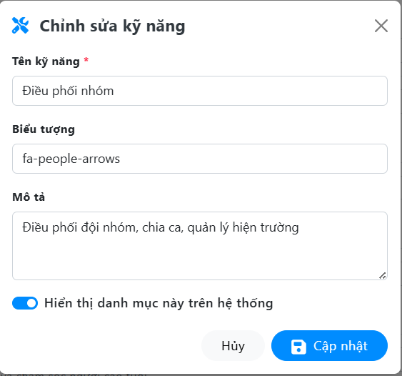

Test Case ID | Mô tả | Quy trình | Điều kiện tiên quyết | Kết quả mong đợi | Kết quả thực tế | Kết quả |  |  |  |  |  | Chú thích
 |  |  |  |  |  | Vòng 1 |  |  | Vòng 2
 |  |  |  |  |  | Trạng thái | Ngày kiểm tra | Người kiểm tra | Trạng thái | Ngày kiểm tra | Người kiểm tra
GUI_SHOW Tải tài liệu, văn bản mẫu
GUI-CSKN01 | Kiểm tra tiêu đề giao diện | Quan sát phần tiêu đề. | Đăng nhập thành công vào hệ thống | Hiển thị tiêu đề "Thêm kỹ năng" kèm icon cờ lê xanh, đúng căn chỉnh | Hiển thị tiêu đề "Thêm kỹ năng" kèm icon cờ lê xanh, đúng căn chỉnh | Passed | 07/05/2026 | Quốc | Passed | 11/05/2026 | Quốc
GUI-CSKN02 | [Close] IconButton (Dấu X) | Quan sát icon dấu "X". | Đăng nhập thành công vào hệ thống | - Text: Gray - Status: Enable | - Text: Gray - Status: Enable | Passed | 07/05/2026 | Quốc | Passed | 11/05/2026 | Quốc
GUI-CSKN03 | [Tên kỹ năng] TextBox | Quan sát ô nhập liệu "Tên kỹ năng". | Đăng nhập thành công vào hệ thống | - Text: Gray - Status: Enable | - Text: Gray - Status: Enable | Passed | 07/05/2026 | Quốc | Passed | 11/05/2026 | Quốc
GUI-CSKN04 | [Biểu tượng] TextBox | Quan sát ô nhập liệu "Biểu tượng". | Đăng nhập thành công vào hệ thống | - Text: Gray - Status: Enable | - Text: Gray - Status: Enable | Passed | 07/05/2026 | Quốc | Passed | 11/05/2026 | Quốc
GUI-CSKN05 | [Mô tả] TextArea | Quan sát vùng nhập liệu "Mô tả". | Đăng nhập thành công vào hệ thống | - Text: Gray - Status: Enable | - Text: Gray - Status: Enable | Passed | 07/05/2026 | Quốc | Passed | 11/05/2026 | Quốc
GUI-CSKN06 | [Hiện thị danh mục này trên hệ thống] Checkbox | Quan sát nút gạt "Hiện thị danh mục này". | Đăng nhập thành công vào hệ thống | - Background: Blue - Status: Enable | - Background: Blue - Status: Enable | Passed | 07/05/2026 | Quốc | Passed | 11/05/2026 | Quốc
GUI-CSKN07 | [Đóng] Button | Quan sát nút "Đóng". | Đăng nhập thành công vào hệ thống | - Text: Black - Status: Enable | - Text: Black - Status: Enable | Passed | 07/05/2026 | Quốc | Passed | 11/05/2026 | Quốc
GUI-CSKN08 | [Cập nhật] Button | Quan sát nút "Cập nhật". | Đăng nhập thành công vào hệ thống | - Text: White - Status: Enable | - Text: White - Status: Enable | Passed | 07/05/2026 | Quốc | Passed | 11/05/2026 | Quốc
FUNCTION_SHOW Tải tài liệu, văn bản mẫu
FUNC-CSKN01 | Kiểm tra load dữ liệu | 1. Khởi động trang web. 2. Đăng nhập Admin 3. Chọn "Danh mục hệ thống" 4. Bấm nút Sửa tại kỹ năng "Điều phối nhóm". | Kỹ năng tồn tại trong DB | Hệ thống tự động bind chính xác dữ liệu của kỹ năng đó lên các ô: Tên, Biểu tượng, Mô tả và trạng thái Checkbox. | Hệ thống tự động bind chính xác dữ liệu của kỹ năng đó lên các ô: Tên, Biểu tượng, Mô tả và trạng thái Checkbox. | Passed | 07/05/2026 | Quốc | Passed | 11/05/2026 | Quốc
FUNC-CSKN02 | Kiểm tra validation bỏ trống trường bắt buộc | 1. Xóa nội dung ô "Tên kỹ năng". 2. Nhấn "Cập nhật". | Đăng nhập thành công vào hệ thống | Hệ thống chặn gọi API, hiển thị thông báo lỗi màu đỏ: "The ten field is required.". | Hệ thống chặn gọi API, hiển thị thông báo lỗi màu đỏ: "The ten field is required.". | Passed | 07/05/2026 | Quốc | Passed | 11/05/2026 | Quốc
FUNC-CSKN03 | Cập nhật kỹ năng thành công | 1. Sửa Tên thành "Tư vấn tâm lý học". 2. Nhấn "Cập nhật". | Đang mở popup Thêm kỹ năng | Đóng popup, hiện thông báo "Cập nhật thành công", render lại danh sách. | Đóng popup, hiện thông báo "Cập nhật thành công", render lại danh sách. | Passed | 07/05/2026 | Quốc | Passed | 11/05/2026 | Quốc

Xóa kỹ năng
Project Name | THIẾT KẾ VÀ PHÁT TRIỂN HỆ THỐNG QUẢN LÝ VÀ ĐIỀU PHỐI NGUỒN LỰC TÌNH NGUYỆN VIÊN TRỰC TUYẾN TÍCH HỢP MÔ HÌNH HỖ TRỢ RA QUYẾT ĐỊNH
Module Code | Xóa Kỹ năng
 | Hoàn thành | Lỗi | Chưa kiểm tra | Bị chặn | Tổng lần kiểm tra
Round 1 | 6 | 0 | 0 | 0 | 6
Round 2 | 6 | 0 | 0 | 0 | 6

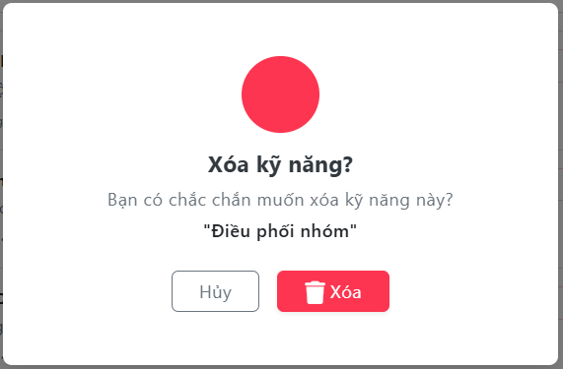

Test Case ID | Mô tả | Quy trình | Điều kiện tiên quyết | Kết quả mong đợi | Kết quả thực tế | Kết quả |  |  |  |  |  | Chú thích
 |  |  |  |  |  | Vòng 1 |  |  | Vòng 2
 |  |  |  |  |  | Trạng thái | Ngày kiểm tra | Người kiểm tra | Trạng thái | Ngày kiểm tra | Người kiểm tra
GUI_SHOW Tải tài liệu, văn bản mẫu
GUI-XKN01 | [Đóng] Button | Quan sát nút "Đóng". | Đăng nhập thành công vào hệ thống | - Text: Black - Status: Enable | - Text: Black - Status: Enable | Passed | 07/05/2026 | Quốc | Passed | 11/05/2026 | Quốc
GUI-XKN02 | [Xóa] Button | Quan sát nút "Xóa". | Đăng nhập thành công vào hệ thống | - Text: White - Status: Enable | - Text: White - Status: Enable | Passed | 07/05/2026 | Quốc | Passed | 11/05/2026 | Quốc
FUNCTION_SHOW Tải tài liệu, văn bản mẫu
FUNC-CSKN01 | Kiểm tra load dữ liệu | 1. Khởi động trang web. 2. Đăng nhập Admin 3. Chọn "Danh mục hệ thống" 4. Nhấn vào icon "Thùng rác" tại dòng kỹ năng "Điều phối nhóm". | Kỹ năng tồn tại trong DB | Popup hiển thị đúng tiêu đề, nội dung cảnh báo và trích xuất chính xác tên "Điều phối nhóm" vào trong ngoặc kép. | Popup hiển thị đúng tiêu đề, nội dung cảnh báo và trích xuất chính xác tên "Điều phối nhóm" vào trong ngoặc kép. | Passed | 07/05/2026 | Quốc | Passed | 11/05/2026 | Quốc
FUNC-CSKN02 | Kiểm tra thao tác "Hủy" | 1. Mở popup Xóa kỹ năng. 2. Nhấn nút "Hủy" hoặc click ra khoảng xám ngoài popup. | Đang mở popup Xóa | Hệ thống đóng popup, không gọi API xóa, dữ liệu kỹ năng trong CSDL vẫn được giữ nguyên an toàn. | Hệ thống đóng popup, không gọi API xóa, dữ liệu kỹ năng trong CSDL vẫn được giữ nguyên an toàn. | Passed | 07/05/2026 | Quốc | Passed | 11/05/2026 | Quốc
FUNC-CSKN03 | Thực hiện "Xóa" thành công | 1. Mở popup Xóa kỹ năng (đối với kỹ năng chưa được sử dụng). 2. Nhấn nút "Xóa" màu đỏ. | Kỹ năng đang trống, chưa có Tình nguyện viên nào đăng ký | - Action: Hệ thống gọi API xóa dữ liệu khỏi CSDL. - UI: Đóng popup, hiển thị thông báo "Đã xóa kỹ năng thành công", load lại danh sách. | - Action: Hệ thống gọi API xóa dữ liệu khỏi CSDL. - UI: Đóng popup, hiển thị thông báo "Đã xóa kỹ năng thành công", load lại danh sách. | Passed | 07/05/2026 | Quốc | Passed | 11/05/2026 | Quốc
FUNC-CSKN03 | Kiểm tra vi phạm toàn vẹn dữ liệu | 1. Chọn xóa 1 kỹ năng đang được gắn cho các Tình nguyện viên trong hệ thống. 2. Nhấn nút "Xóa". | Kỹ năng đã có quan hệ (Relationship) trong CSDL | Hệ thống chặn lại, hiển thị thông báo lỗi: "Không thể xóa kỹ năng đang được sử dụng". | Hệ thống chặn lại, hiển thị thông báo lỗi: "Không thể xóa kỹ năng đang được sử dụng". | Passed | 07/05/2026 | Quốc | Passed | 11/05/2026 | Quốc

Thêm khu vực
Project Name | THIẾT KẾ VÀ PHÁT TRIỂN HỆ THỐNG QUẢN LÝ VÀ ĐIỀU PHỐI NGUỒN LỰC TÌNH NGUYỆN VIÊN TRỰC TUYẾN TÍCH HỢP MÔ HÌNH HỖ TRỢ RA QUYẾT ĐỊNH
Module Code | Thêm Khu vực
 | Hoàn thành | Lỗi | Chưa kiểm tra | Bị chặn | Tổng lần kiểm tra
Round 1 | 11 | 1 | 0 | 0 | 12
Round 2 | 12 | 0 | 0 | 0 | 12

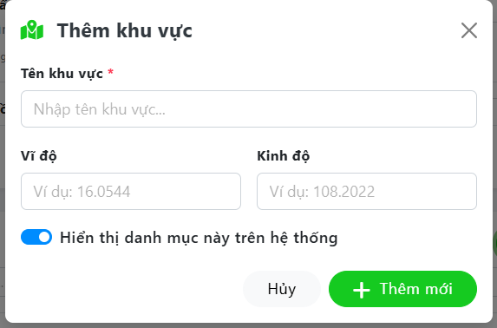

Test Case ID | Mô tả | Quy trình | Điều kiện tiên quyết | Kết quả mong đợi | Kết quả thực tế | Kết quả |  |  |  |  |  | Chú thích
 |  |  |  |  |  | Vòng 1 |  |  | Vòng 2
 |  |  |  |  |  | Trạng thái | Ngày kiểm tra | Người kiểm tra | Trạng thái | Ngày kiểm tra | Người kiểm tra
GUI_SHOW Tải tài liệu, văn bản mẫu
GUI-TKV01 | Kiểm tra tiêu đề giao diện | Quan sát phần tiêu đề. | Đăng nhập thành công vào hệ thống | Hiển thị tiêu đề "Thêm khu vực" kèm icon cờ lê xanh, đúng căn chỉnh | Hiển thị tiêu đề "Thêm khu vực" kèm icon cờ lê xanh, đúng căn chỉnh | Passed | 07/05/2026 | Quốc | Passed | 11/05/2026 | Quốc
GUI-TKV02 | [Close] IconButton (Dấu X) | Quan sát icon dấu "X". | Đăng nhập thành công vào hệ thống | - Text: Gray - Status: Enable | - Text: Gray - Status: Enable | Passed | 07/05/2026 | Quốc | Passed | 11/05/2026 | Quốc
GUI-TKV03 | [Tên khu vực] TextBox | Quan sát ô nhập liệu "Tên khu vực". | Đăng nhập thành công vào hệ thống | - Text: Gray - Status: Enable | - Text: Gray - Status: Enable | Passed | 07/05/2026 | Quốc | Passed | 11/05/2026 | Quốc
GUI-TKV04 | [Vĩ độ] TextBox | Quan sát ô nhập liệu "Vĩ độ". | Đăng nhập thành công vào hệ thống | - Text: Gray - Status: Enable | - Text: Gray - Status: Enable | Passed | 07/05/2026 | Quốc | Passed | 11/05/2026 | Quốc
GUI-TKV05 | [Kinh độ] TextBox | Quan sát ô nhập liệu "Kinh độ". | Đăng nhập thành công vào hệ thống | - Text: Gray - Status: Enable | - Text: Gray - Status: Enable | Passed | 07/05/2026 | Quốc | Passed | 11/05/2026 | Quốc
GUI-TKV06 | [Hiện thị danh mục này trên hệ thống] Checkbox | Quan sát nút gạt "Hiện thị danh mục này". | Đăng nhập thành công vào hệ thống | - Background: Blue - Status: Enable | - Background: Blue - Status: Enable | Passed | 07/05/2026 | Quốc | Passed | 11/05/2026 | Quốc
GUI-TKV07 | [Đóng] Button | Quan sát nút "Đóng". | Đăng nhập thành công vào hệ thống | - Text: Black - Status: Enable | - Text: Black - Status: Enable | Passed | 07/05/2026 | Quốc | Passed | 11/05/2026 | Quốc
GUI-TKV08 | [Thêm mới] Button | Quan sát nút "Thêm mới". | Đăng nhập thành công vào hệ thống | - Text: White - Status: Enable | - Text: White - Status: Enable | Passed | 07/05/2026 | Quốc | Passed | 11/05/2026 | Quốc
FUNCTION_SHOW Tải tài liệu, văn bản mẫu |  |  |  |  |  |  | 07/05/2026 | Quốc |  | 11/05/2026 | Quốc
FUNC-TKV01 | Kiểm tra validation bỏ trống trường bắt buộc | 1. Khởi động trang web. 2. Đăng nhập Admin 3. Chọn "Danh mục hệ thống" 4. Chọn Thêm khu vực. 5. Bỏ trống ô "Tên khu vực". 6. Nhấn "Thêm mới". | Đăng nhập thành công vào hệ thống | Hệ thống chặn gọi API, hiển thị thông báo lỗi màu đỏ: "The ten field is required.". | Hệ thống chặn gọi API, hiển thị thông báo lỗi màu đỏ: "The ten field is required.". | Passed | 07/05/2026 | Quốc | Passed | 11/05/2026 | Quốc
FUNC-TKV02 | Thêm mới khu vực thành công | 1. Nhập Tên: "Hải Châu". 2. Nhập Vĩ độ: "16.0544". 3. Nhập Kinh độ: "108.2022". 4. Nhấn "Thêm mới". | Đang mở popup Thêm khu vực | - Action: Hệ thống lưu dữ liệu xuống MySQL. - UI: Đóng popup, hiện thông báo toast "Thêm thành công", cập nhật danh sách. | - Action: Hệ thống lưu dữ liệu xuống MySQL. - UI: Đóng popup, hiện thông báo toast "Thêm thành công", cập nhật danh sách. | Passed | 07/05/2026 | Quốc | Passed | 11/05/2026 | Quốc
FUNC-TKV03 | Kiểm tra lưu trạng thái Checkbox | 1. Nhập Tên: "Hòa Vang". 2. Để trống Vĩ độ và Kinh độ. 3. Nhấn "Thêm mới". | Đang mở popup Thêm khu vực | Dữ liệu lưu thành công. Trong CSDL, các trường vĩ độ/kinh độ được lưu giá trị Null hoặc rỗng một cách hợp lệ. | Dữ liệu lưu thành công. Trong CSDL, các trường vĩ độ/kinh độ được lưu giá trị Null hoặc rỗng một cách hợp lệ. | Passed | 07/05/2026 | Quốc | Passed | 11/05/2026 | Quốc
FUNC-TKV04 | Kiểm tra thao tác "Hủy" | 1. Nhập text dở dang vào form. 2. Nhấn nút "Hủy" hoặc dấu X. | Đang mở popup Thêm khu vực | Hệ thống đóng popup, xóa rỗng các trường vừa nhập, không gọi API lưu trữ. | Hệ thống đóng popup, xóa rỗng các trường vừa nhập, không gọi API lưu trữ. | Passed | 07/05/2026 | Quốc | Passed | 11/05/2026 | Quốc

Chỉnh sửa khu vực
Project Name | THIẾT KẾ VÀ PHÁT TRIỂN HỆ THỐNG QUẢN LÝ VÀ ĐIỀU PHỐI NGUỒN LỰC TÌNH NGUYỆN VIÊN TRỰC TUYẾN TÍCH HỢP MÔ HÌNH HỖ TRỢ RA QUYẾT ĐỊNH
Module Code | Chỉnh sửa khu vực
 | Hoàn thành | Lỗi | Chưa kiểm tra | Bị chặn | Tổng lần kiểm tra
Round 1 | 11 | 0 | 0 | 0 | 11
Round 2 | 11 | 0 | 0 | 0 | 11

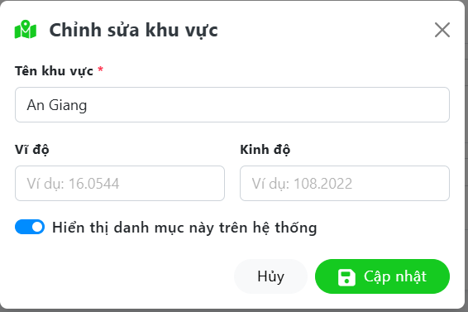

Test Case ID | Mô tả | Quy trình | Điều kiện tiên quyết | Kết quả mong đợi | Kết quả thực tế | Kết quả |  |  |  |  |  | Chú thích
 |  |  |  |  |  | Vòng 1 |  |  | Vòng 2
 |  |  |  |  |  | Trạng thái | Ngày kiểm tra | Người kiểm tra | Trạng thái | Ngày kiểm tra | Người kiểm tra
GUI_SHOW Tải tài liệu, văn bản mẫu
GUI-CSKV01 | Kiểm tra tiêu đề giao diện | Quan sát phần tiêu đề. | Đăng nhập thành công vào hệ thống | Hiển thị tiêu đề "Thêm khu vực" kèm icon cờ lê xanh, đúng căn chỉnh | Hiển thị tiêu đề "Thêm khu vực" kèm icon cờ lê xanh, đúng căn chỉnh | Passed | 07/05/2026 | Quốc | Passed | 11/05/2026 | Quốc
GUI-CSKV02 | [Close] IconButton (Dấu X) | Quan sát icon dấu "X". | Đăng nhập thành công vào hệ thống | - Text: Gray - Status: Enable | - Text: Gray - Status: Enable | Passed | 07/05/2026 | Quốc | Passed | 11/05/2026 | Quốc
GUI-CSKV03 | [Tên khu vực] TextBox | Quan sát ô nhập liệu "Tên khu vực". | Đăng nhập thành công vào hệ thống | - Text: Gray - Status: Enable | - Text: Gray - Status: Enable | Passed | 07/05/2026 | Quốc | Passed | 11/05/2026 | Quốc
GUI-CSKV04 | [Vĩ độ] TextBox | Quan sát ô nhập liệu "Vĩ độ". | Đăng nhập thành công vào hệ thống | - Text: Black - Status: Enable | - Text: Black - Status: Enable | Passed | 07/05/2026 | Quốc | Passed | 11/05/2026 | Quốc
GUI-CSKV05 | [Kinh độ] TextBox | Quan sát ô nhập liệu "Kinh độ". | Đăng nhập thành công vào hệ thống | - Text: Gray - Status: Enable | - Text: Gray - Status: Enable | Passed | 07/05/2026 | Quốc | Passed | 11/05/2026 | Quốc
GUI-CSKV06 | [Hiện thị danh mục này trên hệ thống] Checkbox | Quan sát nút gạt "Hiện thị danh mục này". | Đăng nhập thành công vào hệ thống | - Background: Blue - Status: Enable | - Background: Blue - Status: Enable | Passed | 07/05/2026 | Quốc | Passed | 11/05/2026 | Quốc
GUI-CSKV07 | [Đóng] Button | Quan sát nút "Đóng". | Đăng nhập thành công vào hệ thống | - Text: Black - Status: Enable | - Text: Black - Status: Enable | Passed | 07/05/2026 | Quốc | Passed | 11/05/2026 | Quốc
GUI-CSKV08 | [Cập nhật] Button | Quan sát nút "Cập nhật". | Đăng nhập thành công vào hệ thống | - Text: White - Status: Enable | - Text: White - Status: Enable | Passed | 07/05/2026 | Quốc | Passed | 11/05/2026 | Quốc
FUNCTION_SHOW Tải tài liệu, văn bản mẫu
FUNC-CSKV01 | Kiểm tra load dữ liệu | 1. Khởi động trang web. 2. Đăng nhập Admin 3. Chọn "Danh mục hệ thống" 4. Bấm Sửa tại "An Giang" (khu vực chưa nhập tọa độ). | Khu vực tồn tại trong DB, trường tọa độ mang giá trị Null | Hệ thống bind đúng tên "An Giang". Các ô Vĩ độ, Kinh độ hiển thị trống (chỉ hiện placeholder), không bị hiển thị chuỗi "null" hay "0". | Hệ thống bind đúng tên "An Giang". Các ô Vĩ độ, Kinh độ hiển thị trống (chỉ hiện placeholder), không bị hiển thị chuỗi "null" hay "0". | Passed | 07/05/2026 | Quốc | Passed | 11/05/2026 | Quốc
FUNC-CSKV02 | Kiểm tra bắt lỗi bỏ trống trường bắt buộc | 1. Xóa nội dung ô "Tên khu vực". 2. Nhấn "Cập nhật". | Đăng nhập thành công vào hệ thống | Hệ thống chặn gọi API, hiển thị thông báo lỗi màu đỏ: "The ten field is required.". | Hệ thống chặn gọi API, hiển thị thông báo lỗi màu đỏ: "The ten field is required.". | Passed | 07/05/2026 | Quốc | Passed | 11/05/2026 | Quốc
FUNC-CSKV03 | Cập nhật khu vực thành công | 1. Thêm tọa độ: Vĩ độ "10.3858", Kinh độ "105.4258". 2. Nhấn "Cập nhật". | Các trường bắt buộc đã hợp lệ | Đóng popup, hiện thông báo "Cập nhật thành công", render lại danh sách. | Đóng popup, hiện thông báo "Cập nhật thành công", render lại danh sách. | Passed | 07/05/2026 | Quốc | Passed | 11/05/2026 | Quốc

Xóa khu vực
Project Name | THIẾT KẾ VÀ PHÁT TRIỂN HỆ THỐNG QUẢN LÝ VÀ ĐIỀU PHỐI NGUỒN LỰC TÌNH NGUYỆN VIÊN TRỰC TUYẾN TÍCH HỢP MÔ HÌNH HỖ TRỢ RA QUYẾT ĐỊNH
Module Code | Xóa Khu vực
 | Hoàn thành | Lỗi | Chưa kiểm tra | Bị chặn | Tổng lần kiểm tra
Round 1 | 6 | 1 | 0 | 0 | 7
Round 2 | 7 | 0 | 0 | 0 | 7

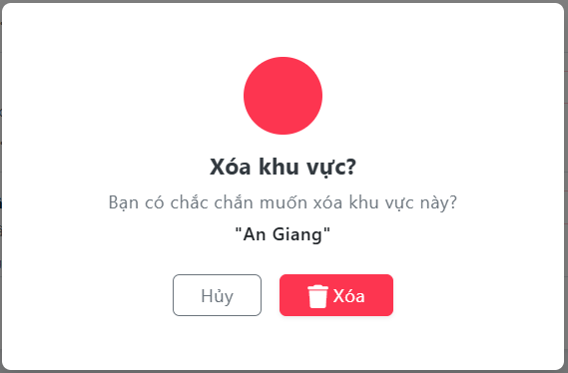

Test Case ID | Mô tả | Quy trình | Điều kiện tiên quyết | Kết quả mong đợi | Kết quả thực tế | Kết quả |  |  |  |  |  | Chú thích
 |  |  |  |  |  | Vòng 1 |  |  | Vòng 2
 |  |  |  |  |  | Trạng thái | Ngày kiểm tra | Người kiểm tra | Trạng thái | Ngày kiểm tra | Người kiểm tra
GUI_SHOW Tải tài liệu, văn bản mẫu
GUI-XKV01 | [Đóng] Button | Quan sát nút "Đóng". | Đăng nhập thành công vào hệ thống | - Text: Black - Status: Enable | - Text: Black - Status: Enable | Passed | 07/05/2026 | Quốc | Passed | 11/05/2026 | Quốc
GUI-XKV02 | [Xóa] Button | Quan sát nút "Xóa". | Đăng nhập thành công vào hệ thống | - Text: White - Status: Enable | - Text: White - Status: Enable | Passed | 07/05/2026 | Quốc | Passed | 11/05/2026 | Quốc
FUNCTION_SHOW Tải tài liệu, văn bản mẫu
FUNC-CSKV01 | Kiểm tra load dữ liệu | 1. Khởi động trang web. 2. Đăng nhập Admin 3. Chọn "Danh mục hệ thống" 4. Nhấn vào icon "Thùng rác" tại dòng kỹ năng "Điều phối nhóm". | Kỹ năng tồn tại trong DB | Popup hiển thị đúng tiêu đề, nội dung cảnh báo và trích xuất chính xác tên "Điều phối nhóm" vào trong ngoặc kép. | Popup hiển thị đúng tiêu đề, nội dung cảnh báo và trích xuất chính xác tên "Điều phối nhóm" vào trong ngoặc kép. | Passed | 07/05/2026 | Quốc | Passed | 11/05/2026 | Quốc
FUNC-CSKV02 | Kiểm tra thao tác "Hủy" | 1. Mở popup Xóa kỹ năng. 2. Nhấn nút "Hủy" hoặc click ra khoảng xám ngoài popup. | Đang mở popup Xóa | Hệ thống đóng popup, không gọi API xóa, dữ liệu kỹ năng trong CSDL vẫn được giữ nguyên an toàn. | Hệ thống đóng popup, không gọi API xóa, dữ liệu kỹ năng trong CSDL vẫn được giữ nguyên an toàn. | Passed | 07/05/2026 | Quốc | Passed | 11/05/2026 | Quốc
FUNC-CSKV03 | Thực hiện "Xóa" thành công | 1. Mở popup Xóa kỹ năng (đối với kỹ năng chưa được sử dụng). 2. Nhấn nút "Xóa" màu đỏ. | Kỹ năng đang trống, chưa có Tình nguyện viên nào đăng ký | - Action: Hệ thống gọi API xóa dữ liệu khỏi CSDL. - UI: Đóng popup, hiển thị thông báo "Đã xóa kỹ năng thành công", load lại danh sách. | - Action: Hệ thống gọi API xóa dữ liệu khỏi CSDL. - UI: Đóng popup, hiển thị thông báo "Đã xóa kỹ năng thành công", load lại danh sách. | Passed | 07/05/2026 | Quốc | Passed | 11/05/2026 | Quốc
FUNC-CSKV04 | Kiểm tra vi phạm toàn vẹn dữ liệu | 1. Chọn xóa 1 kỹ năng đang được gắn cho các Tình nguyện viên trong hệ thống. 2. Nhấn nút "Xóa". | Kỹ năng đã có quan hệ (Relationship) trong CSDL | Hệ thống chặn lại, hiển thị thông báo lỗi: "Không thể xóa kỹ năng đang được sử dụng". | Hệ thống chặn lại, hiển thị thông báo lỗi: "Không thể xóa kỹ năng đang được sử dụng". | Passed | 07/05/2026 | Quốc | Passed | 11/05/2026 | Quốc
FUNC-CSKV05 | Gửi nhiều request xóa cùng lúc | 1. Mở popup Xóa khu vực. 2. Click chuột trái thật nhanh 2-3 lần vào nút "Xóa". | Đang mở popup Xóa | Nút "Xóa" ngay lập tức bị vô hiệu hóa (Disabled) và hiện Loading ở lần click đầu tiên để chặn các request thừa. | Hệ thống không khóa nút, API gọi 3 lần. Lần 1 xóa thành công, lần 2 và 3 trả về lỗi 404/500 do bản ghi không còn tồn tại. | Failed | 07/05/2026 | Quốc | Passed | 11/05/2026 | Quốc

Thêm loại chiến dịch
Project Name | THIẾT KẾ VÀ PHÁT TRIỂN HỆ THỐNG QUẢN LÝ VÀ ĐIỀU PHỐI NGUỒN LỰC TÌNH NGUYỆN VIÊN TRỰC TUYẾN TÍCH HỢP MÔ HÌNH HỖ TRỢ RA QUYẾT ĐỊNH
Module Code | Thêm loại chiến dịch
 | Hoàn thành | Lỗi | Chưa kiểm tra | Bị chặn | Tổng lần kiểm tra
Round 1 | 12 | 1 | 0 | 0 | 13
Round 2 | 13 | 0 | 0 | 0 | 13
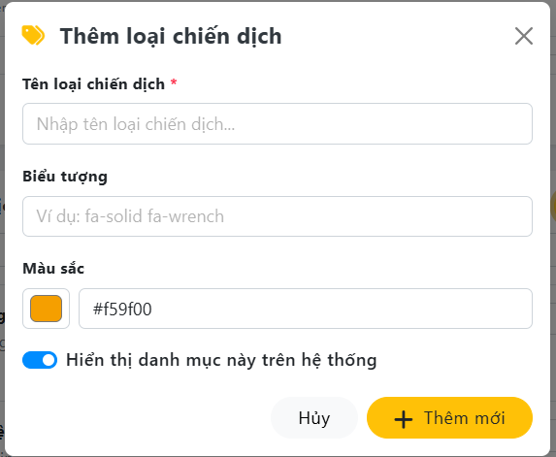

Test Case ID | Mô tả | Quy trình | Điều kiện tiên quyết | Kết quả mong đợi | Kết quả thực tế | Kết quả |  |  |  |  |  | Chú thích
 |  |  |  |  |  | Vòng 1 |  |  | Vòng 2
 |  |  |  |  |  | Trạng thái | Ngày kiểm tra | Người kiểm tra | Trạng thái | Ngày kiểm tra | Người kiểm tra
GUI_SHOW Tải tài liệu, văn bản mẫu
GUI-TLCD01 | Kiểm tra tiêu đề giao diện | Quan sát phần tiêu đề. | Đăng nhập thành công vào hệ thống | Hiển thị tiêu đề "Thêm loại chiến dịch" kèm icon cờ lê xanh, đúng căn chỉnh | Hiển thị tiêu đề "Thêm loại chiến dịch" kèm icon cờ lê xanh, đúng căn chỉnh | Passed | 07/05/2026 | Quốc | Passed | 11/05/2026 | Quốc
GUI-TLCD02 | [Close] IconButton (Dấu X) | Quan sát icon dấu "X". | Đăng nhập thành công vào hệ thống | - Text: Gray - Status: Enable | - Text: Gray - Status: Enable | Passed | 07/05/2026 | Quốc | Passed | 11/05/2026 | Quốc
GUI-TLCD03 | [Tên loại chiến dịch] TextBox | Quan sát ô nhập liệu "Tên loại chiến dịch". | Đăng nhập thành công vào hệ thống | - Text: Gray - Status: Enable | - Text: Gray - Status: Enable | Passed | 07/05/2026 | Quốc | Passed | 11/05/2026 | Quốc
GUI-TLCD04 | [Biểu tượng] TextBox | Quan sát ô nhập liệu "Biểu tượng". | Đăng nhập thành công vào hệ thống | - Text: Gray - Status: Enable | - Text: Gray - Status: Enable | Passed | 07/05/2026 | Quốc | Passed | 11/05/2026 | Quốc
GUI-TLCD05 | [Màu sắc] Color Picker & TextBox | Quan sát bộ chọn "Màu sắc". | Đăng nhập thành công vào hệ thống | - UI: Có ô vuông hiển thị màu trực quan - Text: Hiển thị mã Hex mặc định (VD: #f59f00) - Status: Enable | - UI: Có ô vuông hiển thị màu trực quan - Text: Hiển thị mã Hex mặc định (VD: #f59f00) - Status: Enable | Passed | 07/05/2026 | Quốc | Passed | 11/05/2026 | Quốc
GUI-TLCD06 | [Hiện thị danh mục này trên hệ thống] Checkbox | Quan sát nút gạt "Hiện thị danh mục này". | Đăng nhập thành công vào hệ thống | - Background: Blue - Status: Enable | - Background: Blue - Status: Enable | Passed | 07/05/2026 | Quốc | Passed | 11/05/2026 | Quốc
GUI-TLCD07 | [Đóng] Button | Quan sát nút "Đóng". | Đăng nhập thành công vào hệ thống | - Text: Black - Status: Enable | - Text: Black - Status: Enable | Passed | 07/05/2026 | Quốc | Passed | 11/05/2026 | Quốc
GUI-TLCD08 | [Thêm mới] Button | Quan sát nút "Thêm mới". | Đăng nhập thành công vào hệ thống | - Text: White - Status: Enable | - Text: White - Status: Enable | Passed | 07/05/2026 | Quốc | Passed | 11/05/2026 | Quốc
FUNCTION_SHOW Tải tài liệu, văn bản mẫu
FUNC-TLCD01 | Kiểm tra validation bỏ trống trường bắt buộc | 1. Khởi động trang web. 2. Đăng nhập Admin 3. Chọn "Danh mục hệ thống" 4. Chọn Thêm loại chiến dịch. 5. Bỏ trống ô "Tên loại chiến dịch". 6. Nhấn "Thêm mới". | Đăng nhập thành công vào hệ thống | Hệ thống chặn gọi API, hiển thị thông báo lỗi màu đỏ: "The ten field is required.". | Hệ thống chặn gọi API, hiển thị thông báo lỗi màu đỏ: "The ten field is required.". | Passed | 07/05/2026 | Quốc | Passed | 11/05/2026 | Quốc
FUNC-TLCD02 | Thêm mới loại chiến dịch thành công | 1. Nhập Tên: "Bảo vệ môi trường". 2. Nhập icon và chọn màu. 3. Nhấn "Thêm mới". | Đang mở popup Thêm loại chiến dịch | - Action: Hệ thống lưu dữ liệu xuống MySQL. - UI: Đóng popup, hiện thông báo toast "Thêm thành công", cập nhật danh sách. | - Action: Hệ thống lưu dữ liệu xuống MySQL. - UI: Đóng popup, hiện thông báo toast "Thêm thành công", cập nhật danh sách. | Passed | 07/05/2026 | Quốc | Passed | 11/05/2026 | Quốc
FUNC-TLCD03 | Tương tác 2 chiều của Color Picker (Two-way binding) | 1. Click vào ô màu vuông, chọn màu xanh lá. 2. Xóa mã Hex hiện tại, nhập #ff0000 (Màu đỏ) vào ô text. | Đang mở popup Thêm loại chiến dịch | Dữ liệu lưu thành công. Trong CSDL, các trường vĩ độ/kinh độ được lưu giá trị Null hoặc rỗng một cách hợp lệ. | Dữ liệu lưu thành công. Trong CSDL, các trường vĩ độ/kinh độ được lưu giá trị Null hoặc rỗng một cách hợp lệ. | Passed | 07/05/2026 | Quốc | Passed | 11/05/2026 | Quốc
FUNC-TLCD04 | Kiểm tra trùng lặp Tên loại chiến dịch | 1. Nhập Tên loại chiến dịch đã tồn tại trong DB ( "Y tế cộng đồng"). 2. Nhấn "Thêm mới". | Hệ thống báo lỗi: "The ten has already been taken.". | Hệ thống vẫn cho phép thêm, tạo ra 2 loại chiến dịch trùng tên gây khó khăn cho người dùng khi lọc dữ liệu. | Hệ thống đóng popup, xóa rỗng các trường vừa nhập, không gọi API lưu trữ. | Failed | 07/05/2026 | Quốc | Passed | 11/05/2026 | Quốc
FUNC-TLCD05 | Kiểm tra thao tác "Hủy" | 1. Nhập text dở dang vào form. 2. Nhấn nút "Hủy" hoặc dấu X. | Đang mở popup Thêm loại chiến dịch | Hệ thống đóng popup, xóa rỗng các trường vừa nhập, không gọi API lưu trữ. | Hệ thống đóng popup, xóa rỗng các trường vừa nhập, không gọi API lưu trữ. | Passed | 07/05/2026 | Quốc | Passed | 11/05/2026 | Quốc

Chỉnh sửa loại chiến dịch
Project Name | THIẾT KẾ VÀ PHÁT TRIỂN HỆ THỐNG QUẢN LÝ VÀ ĐIỀU PHỐI NGUỒN LỰC TÌNH NGUYỆN VIÊN TRỰC TUYẾN TÍCH HỢP MÔ HÌNH HỖ TRỢ RA QUYẾT ĐỊNH
Module Code | Chỉnh sửa loại chiến dịch
 | Hoàn thành | Lỗi | Chưa kiểm tra | Bị chặn | Tổng lần kiểm tra
Round 1 | 12 | 1 | 0 | 0 | 13
Round 2 | 13 | 0 | 0 | 0 | 13
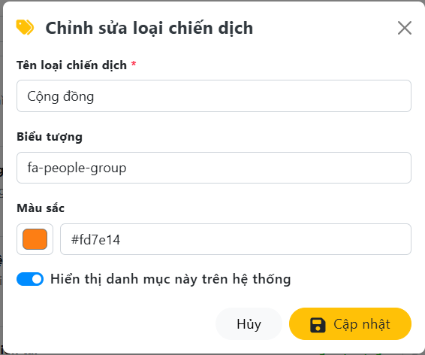

Test Case ID | Mô tả | Quy trình | Điều kiện tiên quyết | Kết quả mong đợi | Kết quả thực tế | Kết quả |  |  |  |  |  | Chú thích
 |  |  |  |  |  | Vòng 1 |  |  | Vòng 2
 |  |  |  |  |  | Trạng thái | Ngày kiểm tra | Người kiểm tra | Trạng thái | Ngày kiểm tra | Người kiểm tra
GUI_SHOW Tải tài liệu, văn bản mẫu
GUI-CSLCD01 | Kiểm tra tiêu đề giao diện | Quan sát phần tiêu đề. | Đăng nhập thành công vào hệ thống | Hiển thị tiêu đề "Thêm loại chiến dịch" kèm icon cờ lê xanh, đúng căn chỉnh | Hiển thị tiêu đề "Thêm loại chiến dịch" kèm icon cờ lê xanh, đúng căn chỉnh | Passed | 07/05/2026 | Quốc | Passed | 11/05/2026 | Quốc
GUI-TLCD02 | [Close] IconButton (Dấu X) | Quan sát icon dấu "X". | Đăng nhập thành công vào hệ thống | - Text: Gray - Status: Enable | - Text: Gray - Status: Enable | Passed | 07/05/2026 | Quốc | Passed | 11/05/2026 | Quốc
GUI-TLCD03 | [Tên loại chiến dịch] TextBox | Quan sát ô nhập liệu "Tên loại chiến dịch". | Đăng nhập thành công vào hệ thống | - Text: Gray - Status: Enable | - Text: Gray - Status: Enable | Passed | 07/05/2026 | Quốc | Passed | 11/05/2026 | Quốc
GUI-TLCD04 | [Biểu tượng] TextBox | Quan sát ô nhập liệu "Biểu tượng". | Đăng nhập thành công vào hệ thống | - Text: Gray - Status: Enable | - Text: Gray - Status: Enable | Passed | 07/05/2026 | Quốc | Passed | 11/05/2026 | Quốc
GUI-TLCD05 | [Màu sắc] Color Picker & TextBox | Quan sát bộ chọn "Màu sắc". | Đăng nhập thành công vào hệ thống | - UI: Có ô vuông hiển thị màu trực quan - Text: Hiển thị mã Hex mặc định (VD: #f59f00) - Status: Enable | - UI: Có ô vuông hiển thị màu trực quan - Text: Hiển thị mã Hex mặc định (VD: #f59f00) - Status: Enable | Passed | 07/05/2026 | Quốc | Passed | 11/05/2026 | Quốc
GUI-TLCD06 | [Hiện thị danh mục này trên hệ thống] Checkbox | Quan sát nút gạt "Hiện thị danh mục này". | Đăng nhập thành công vào hệ thống | - Background: Blue - Status: Enable | - Background: Blue - Status: Enable | Passed | 07/05/2026 | Quốc | Passed | 11/05/2026 | Quốc
GUI-TLCD07 | [Đóng] Button | Quan sát nút "Đóng". | Đăng nhập thành công vào hệ thống | - Text: Black - Status: Enable | - Text: Black - Status: Enable | Passed | 07/05/2026 | Quốc | Passed | 11/05/2026 | Quốc
GUI-TLCD08 | [Cập nhật] Button | Quan sát nút "Cập nhật". | Đăng nhập thành công vào hệ thống | - Text: Black - Status: Enable | - Text: Black - Status: Enable | Passed | 07/05/2026 | Quốc | Passed | 11/05/2026 | Quốc
FUNCTION_SHOW Tải tài liệu, văn bản mẫu
FUNC-TLCD01 | Kiểm tra load dữ liệu | 1. Khởi động trang web. 2. Đăng nhập Admin 3. Chọn "Danh mục hệ thống" 4. Chọn Sửa tại "Cộng đồng". | Loại chiến dịch tồn tại trong DB | Hệ thống tự động bind chính xác dữ liệu "Cộng đồng", icon "fa-people-group", màu "#fd7e14" và trạng thái Checkbox lên form. | Hệ thống tự động bind chính xác dữ liệu "Cộng đồng", icon "fa-people-group", màu "#fd7e14" và trạng thái Checkbox lên form. | Passed | 07/05/2026 | Quốc | Passed | 11/05/2026 | Quốc
FUNC-TLCD01 | Kiểm tra validation bỏ trống trường bắt buộc | 1. Khởi động trang web. 2. Đăng nhập Admin 3. Chọn "Danh mục hệ thống" 4. Chọn Sửa loại chiến dịch "Cộng đồng". 5. Bỏ trống ô "Tên loại chiến dịch". 6. Nhấn "Thêm mới". | Đăng nhập thành công vào hệ thống | Hệ thống chặn gọi API, hiển thị thông báo lỗi màu đỏ: "The ten field is required.". | Hệ thống chặn gọi API, hiển thị thông báo lỗi màu đỏ: "The ten field is required.". | Passed | 07/05/2026 | Quốc | Passed | 11/05/2026 | Quốc
FUNC-TLCD02 | Cập nhật loại chiến dịch thành công | 1. Sửa Tên thành "Cộng đồng xanh". 2. Nhấn "Cập nhật". | Đang mở popup Chỉnh sửa loại chiến dịch | - Action: Hệ thống lưu dữ liệu xuống MySQL. - UI: Đóng popup, hiện thông báo toast "Cập nhật thành công", cập nhật danh sách. | - Action: Hệ thống lưu dữ liệu xuống MySQL. - UI: Đóng popup, hiện thông báo toast "Cập nhật thành công", cập nhật danh sách. | Passed | 07/05/2026 | Quốc | Passed | 11/05/2026 | Quốc
FUNC-TLCD03 | Kiểm tra Validation Unique khi không đổi tên | 1. Mở popup "Cộng đồng". 2. GIỮ NGUYÊN Tên, chỉ đổi màu sắc sang #ff0000. 3. Nhấn "Cập nhật". | Hệ thống có check Unique tên loại chiến dịch | Hệ thống cho phép cập nhật bình thường do đây là thao tác sửa trên cùng một bản ghi. | API báo lỗi 422 "Tên loại chiến dịch này đã tồn tại" do Backend quét trùng tên chính nó. | Failed | 07/05/2026 | Quốc | Passed | 11/05/2026 | Quốc

Xóa loại chiến dịch
Project Name | THIẾT KẾ VÀ PHÁT TRIỂN HỆ THỐNG QUẢN LÝ VÀ ĐIỀU PHỐI NGUỒN LỰC TÌNH NGUYỆN VIÊN TRỰC TUYẾN TÍCH HỢP MÔ HÌNH HỖ TRỢ RA QUYẾT ĐỊNH
Module Code | Xóa Khu vực
 | Hoàn thành | Lỗi | Chưa kiểm tra | Bị chặn | Tổng lần kiểm tra
Round 1 | 5 | 2 | 0 | 0 | 7
Round 2 | 7 | 0 | 0 | 0 | 7

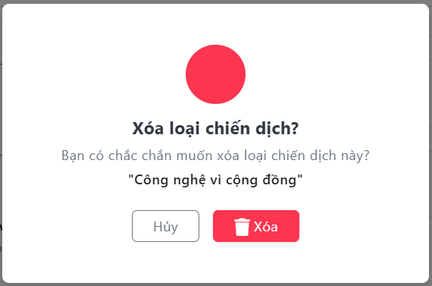

Test Case ID | Mô tả | Quy trình | Điều kiện tiên quyết | Kết quả mong đợi | Kết quả thực tế | Kết quả |  |  |  |  |  | Chú thích
 |  |  |  |  |  | Vòng 1 |  |  | Vòng 2
 |  |  |  |  |  | Trạng thái | Ngày kiểm tra | Người kiểm tra | Trạng thái | Ngày kiểm tra | Người kiểm tra
GUI_SHOW Tải tài liệu, văn bản mẫu
GUI-XKV01 | [Đóng] Button | Quan sát nút "Đóng". | Đăng nhập thành công vào hệ thống | - Text: Gray - Status: Enable | - Text: Gray - Status: Enable | Passed | 07/05/2026 | Quốc | Passed | 11/05/2026 | Quốc
GUI-XKV02 | [Xóa] Button | Quan sát nút "Xóa". | Đăng nhập thành công vào hệ thống | - Text: White - Status: Enable | - Text: White - Status: Enable | Passed | 07/05/2026 | Quốc | Passed | 11/05/2026 | Quốc
FUNCTION_SHOW Tải tài liệu, văn bản mẫu
FUNC-XKV01 | Kiểm tra load dữ liệu | 1. Khởi động trang web. 2. Đăng nhập Admin 3. Chọn "Danh mục hệ thống" 4. Nhấn vào icon "Thùng rác" tại dòng kỹ năng "Điều phối nhóm". | Kỹ năng tồn tại trong DB | Popup hiển thị đúng tiêu đề, nội dung cảnh báo và trích xuất chính xác tên "Điều phối nhóm" vào trong ngoặc kép. | Popup hiển thị đúng tiêu đề, nội dung cảnh báo và trích xuất chính xác tên "Điều phối nhóm" vào trong ngoặc kép. | Passed | 07/05/2026 | Quốc | Passed | 11/05/2026 | Quốc
FUNC-XKV02 | Kiểm tra thao tác "Hủy" | 1. Mở popup Xóa kỹ năng. 2. Nhấn nút "Hủy" hoặc click ra khoảng xám ngoài popup. | Đang mở popup Xóa | Hệ thống đóng popup, không gọi API xóa, dữ liệu kỹ năng trong CSDL vẫn được giữ nguyên an toàn. | Hệ thống đóng popup, không gọi API xóa, dữ liệu kỹ năng trong CSDL vẫn được giữ nguyên an toàn. | Passed | 07/05/2026 | Quốc | Passed | 11/05/2026 | Quốc
FUNC-XKV03 | Thực hiện "Xóa" thành công | 1. Mở popup Xóa kỹ năng (đối với kỹ năng chưa được sử dụng). 2. Nhấn nút "Xóa" màu đỏ. | Kỹ năng đang trống, chưa có Tình nguyện viên nào đăng ký | - Action: Hệ thống gọi API xóa dữ liệu khỏi CSDL. - UI: Đóng popup, hiển thị thông báo "Đã xóa kỹ năng thành công", load lại danh sách. | - Action: Hệ thống gọi API xóa dữ liệu khỏi CSDL. - UI: Đóng popup, hiển thị thông báo "Đã xóa kỹ năng thành công", load lại danh sách. | Passed | 07/05/2026 | Quốc | Passed | 11/05/2026 | Quốc
FUNC-XKV04 | Kiểm tra khóa ngoại khi đang có chiến dịch sử dụng | . Chọn xóa loại "Công nghệ vì cộng đồng". 2. Nhấn nút "Xóa". | Loại chiến dịch đã được liên kết với bảng Campaigns trong DB | Hệ thống chặn thao tác, hiển thị thông báo lỗi: "Không thể xóa loại chiến dịch này vì đang có chiến dịch sử dụng". | Hệ thống thực hiện lệnh Hard Delete, dẫn đến Crash API (Lỗi 500) do vi phạm khóa ngoại ở CSDL MySQL. | Failed | 07/05/2026 | Quốc | Passed | 11/05/2026 | Quốc
FUNC-XKV05 | Gửi nhiều request xóa cùng lúc | 1. Mở popup Xóa khu vực. 2. Click chuột trái thật nhanh 2-3 lần vào nút "Xóa". | Đang mở popup Xóa | Nút "Xóa" ngay lập tức bị vô hiệu hóa (Disabled) và hiện Loading ở lần click đầu tiên để chặn các request thừa. | Hệ thống không khóa nút, API gọi 3 lần. Lần 1 xóa thành công, lần 2 và 3 trả về lỗi 404/500 do bản ghi không còn tồn tại. | Failed | 07/05/2026 | Quốc | Passed | 11/05/2026 | Quốc

Phân quyền Kiểm duyệt viên
Project Name | THIẾT KẾ VÀ PHÁT TRIỂN HỆ THỐNG QUẢN LÝ VÀ ĐIỀU PHỐI NGUỒN LỰC TÌNH NGUYỆN VIÊN TRỰC TUYẾN TÍCH HỢP MÔ HÌNH HỖ TRỢ RA QUYẾT ĐỊNH
Module Code | Phân quyền Kiểm duyệt viên
 | Hoàn thành | Lỗi | Chưa kiểm tra | Bị chặn | Tổng lần kiểm tra
Round 1 | 12 | 2 | 0 | 0 | 14
Round 2 | 14 | 0 | 0 | 0 | 14

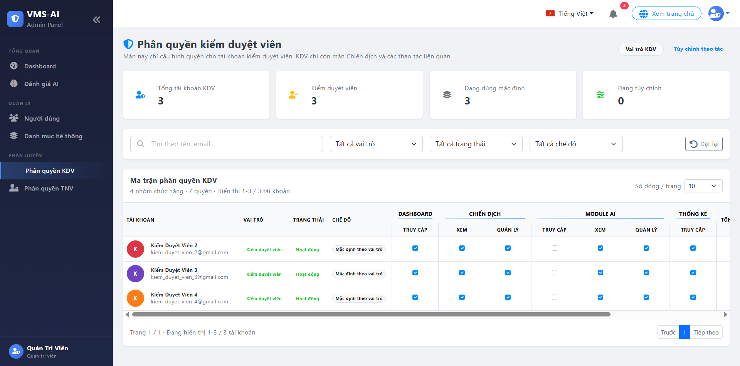
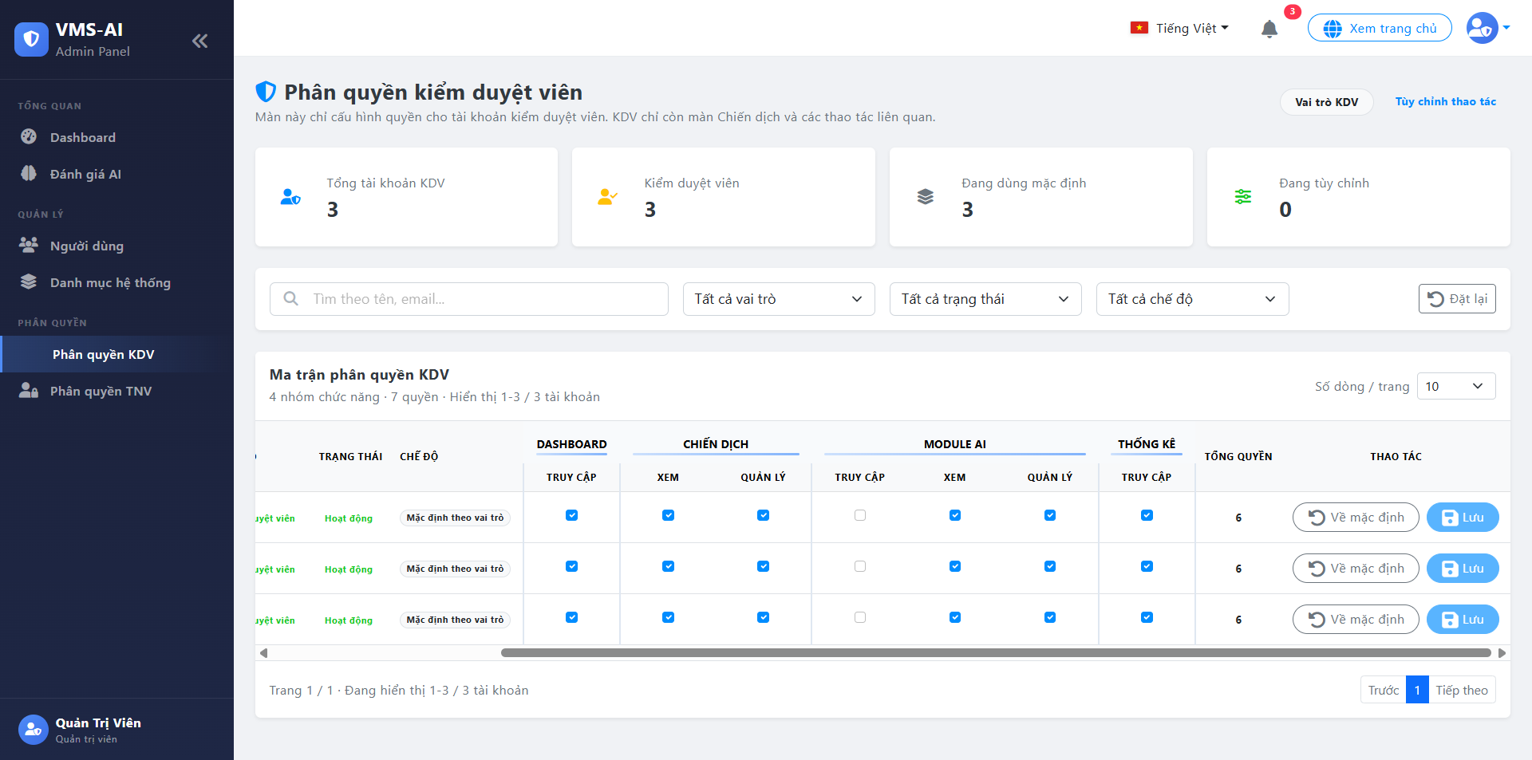

Test Case ID | Mô tả | Quy trình | Điều kiện tiên quyết | Kết quả mong đợi | Kết quả thực tế | Kết quả |  |  |  |  |  | Chú thích
 |  |  |  |  |  | Vòng 1 |  |  | Vòng 2
 |  |  |  |  |  | Trạng thái | Ngày kiểm tra | Người kiểm tra | Trạng thái | Ngày kiểm tra | Người kiểm tra
GUI_SHOW Tải tài liệu, văn bản mẫu
GUI‑PQKDV01 | Kiểm tra hiển thị cụm Thẻ tổng quan | Quan sát cụm thẻ tổng quan. | Đăng nhập quyền Quản trị viên | Hiển thị 4 thẻ: Tổng tài khoản, Kiểm duyệt viên, Đang dùng mặc định, Đang tùy chỉnh kèm số liệu và icon. | Hiển thị 4 thẻ: Tổng tài khoản, Kiểm duyệt viên, Đang dùng mặc định, Đang tùy chỉnh kèm số liệu và icon. | Passed | 07/05/2026 | Huy | Passed | 11/05/2026 | Huy
GUI‑PQKDV02 | Kiểm tra cụm Bộ lọc | Quan sát cụm bộ lọc. | Đăng nhập quyền Quản trị viên | - Text: Black - Status: Enable | - Text: Black - Status: Enable | Passed | 07/05/2026 | Huy | Passed | 11/05/2026 | Huy
GUI‑PQKDV03 | Layout Bảng Ma trận và Thanh cuộn ngang | Quan sát layout bảng ma trận và thanh cuộn. | Đăng nhập quyền Quản trị viên | Bảng có thanh cuộn ngang dưới đáy. Các cột "Tài khoản", "Vai trò", "Trạng thái", "Chế độ" phải được ghim cố định bên trái khi cuộn. | Bảng có thanh cuộn ngang dưới đáy. Các cột "Tài khoản", "Vai trò", "Trạng thái", "Chế độ" phải được ghim cố định bên trái khi cuộn. | Passed | 07/05/2026 | Huy | Passed | 11/05/2026 | Huy
GUI‑PQKDV04 | [Quyền truy cập] Checkbox | Quan sát các checkbox quyền truy cập. | Đăng nhập quyền Quản trị viên | - Checked: Nền xanh, dấu tick trắng. - Unchecked: Viền xám, nền trắng. | - Checked: Nền xanh, dấu tick trắng. - Unchecked: Viền xám, nền trắng. | Passed | 07/05/2026 | Huy | Passed | 11/05/2026 | Huy
GUI‑PQKDV05 | [Chế độ] Badge hiển thị | Quan sát badge hiển thị chế độ. | Đăng nhập quyền Quản trị viên | - "Mặc định theo vai trò": Nền xám nhạt, chữ đen, bo góc viền tròn. - "Tùy chỉnh thủ công" : Chữ xanh | - "Mặc định theo vai trò": Nền xám nhạt, chữ đen, bo góc viền tròn. - "Tùy chỉnh thủ công" : Chữ xanh | Passed | 07/05/2026 | Huy | Passed | 11/05/2026 | Huy
GUI‑PQKDV06 | [Về mặc định] Button | Quan sát nút "Về mặc định". | Đăng nhập quyền Quản trị viên | - Text: Black - Status: Enable | - Text: Blue - Status: Enable | Passed | 07/05/2026 | Huy | Passed | 11/05/2026 | Huy
GUI‑PQKDV07 | [Lưu] Button | Quan sát nút "Lưu". | Đăng nhập quyền Quản trị viên | - Text: Trắng - Status: Enable | - Text: Black - Status: Enable | Passed | 07/05/2026 | Huy | Passed | 11/05/2026 | Huy
FUNCTION_SHOW Tải tài liệu, văn bản mẫu |  |  |  |  |  |  | 07/05/2026 | Huy |  | 11/05/2026 | Huy
FUNC‑PQKDV01 | Hiển thị thông số trên Thẻ Thống Kê KDV | 1. Đăng nhập Admin. 2. Truy cập Phân quyền → Phân quyền KDV. 3. Quan sát các thẻ thống kê. | Admin có quyền quản lý phân quyền. | Số lượng trên thẻ "Tổng tài khoản KDV" khớp với số lượng thực tế. Tổng thẻ "Mặc định" + "Tùy chỉnh" bằng tổng tài khoản. | Số lượng trên thẻ "Tổng tài khoản KDV" khớp với số lượng thực tế. Tổng thẻ "Mặc định" + "Tùy chỉnh" bằng tổng tài khoản. | Passed | 07/05/2026 | Huy | Passed | 11/05/2026 | Huy
FUNC‑PQKDV02 | Tìm kiếm KDV theo Email | 1. Nhập "kiem_duyet_vien_2@gmail.com" vào ô Tìm kiếm. 2. Nhấn Enter. | KDV với email này tồn tại. | Ma trận chỉ hiển thị dòng dữ liệu của Kiểm Duyệt Viên 2. | Hệ thống lọc chính xác tài khoản. Tìm kiếm không phân biệt hoa/thường. | Passed | 07/05/2026 | Huy | Passed | 11/05/2026 | Huy
FUNC‑PQKDV03 | Lọc KDV theo Chế độ phân quyền | 1. Mở dropdown "Tất cả chế độ". 2. Chọn giá trị "Đang tùy chỉnh". | Đăng nhập thành công vào hệ thống | Bảng dữ liệu lọc ra đúng các tài khoản KDV có cột Chế độ là "Tùy chỉnh". | Bộ lọc hoạt động bình thường, kết hợp được với ô tìm kiếm. | Passed | 07/05/2026 | Huy | Passed | 11/05/2026 | Huy
FUNC‑PQKDV04 | Đặt lại bộ lọc KDV | 1. Nhập từ khóa tìm kiếm và chọn lọc Trạng thái. 2. Nhấn nút "Đặt lại". | Đăng nhập thành công vào hệ thống | Xóa toàn bộ từ khóa, dropdown trở về mặc định. Danh sách KDV tải lại đầy đủ. | Xóa toàn bộ từ khóa, dropdown trở về mặc định. Danh sách KDV tải lại đầy đủ. | Passed | 07/05/2026 | Huy | Passed | 11/05/2026 | Huy
FUNC‑PQKDV05 | Cập nhật "Tổng quyền" của KDV | 1. Bỏ tích/Tích thêm quyền "Truy cập" trong nhóm Module AI của 1 KDV. | Đăng nhập thành công vào hệ thống | Cột "Tổng quyền" tự động cộng/trừ 1 lập tức theo thao tác mà không cần tải lại trang. | Không tự cập nhật. | Failed | 07/05/2026 | Huy | Passed | 11/05/2026 | Huy
FUNC‑PQKDV06 | Lưu phân quyền KDV | 1. Thay đổi quyền của KDV 3. 2. Nhấn nút "Lưu" ở cột Thao tác tương ứng. | Có sự thay đổi quyền ở dòng đó. | Toast "Lưu thành công". Cột "Chế độ" đổi thành "Tùy chỉnh". Nút "Lưu" có thể mờ đi báo hiệu đã lưu. | Cột Chế độ không tự đổi, phải F5. | Failed | 07/05/2026 | Huy | Passed | 11/05/2026 | Huy
FUNC‑PQKDV07 | Khôi phục mặc định KDV | 1. Nhấn "Về mặc định" tại dòng KDV đang tùy chỉnh. 2. Xác nhận Popup. | Tài khoản KDV đang được tùy chỉnh quyền. | Toast thông báo thành công. Checkbox nhảy về chuẩn KDV, cột Chế độ đổi thành "Mặc định theo vai trò". | Hệ thống hiển thị popup xác nhận rõ ràng. UI dòng cập nhật chuẩn xác. | Passed | 07/05/2026 | Huy | Passed | 11/05/2026 | Huy

Phân Quyền Tình nguyện viên
Project Name | THIẾT KẾ VÀ PHÁT TRIỂN HỆ THỐNG QUẢN LÝ VÀ ĐIỀU PHỐI NGUỒN LỰC TÌNH NGUYỆN VIÊN TRỰC TUYẾN TÍCH HỢP MÔ HÌNH HỖ TRỢ RA QUYẾT ĐỊNH
Module Code | Phân Quyền Tình Nguyện Viên(Dashboard Admin)
 | Hoàn thành | Lỗi | Chưa kiểm tra | Bị chặn | Tổng lần kiểm tra
Round 1 | 9 | 5 | 0 | 0 | 14
Round 2 | 14 | 0 | 0 | 0 | 14

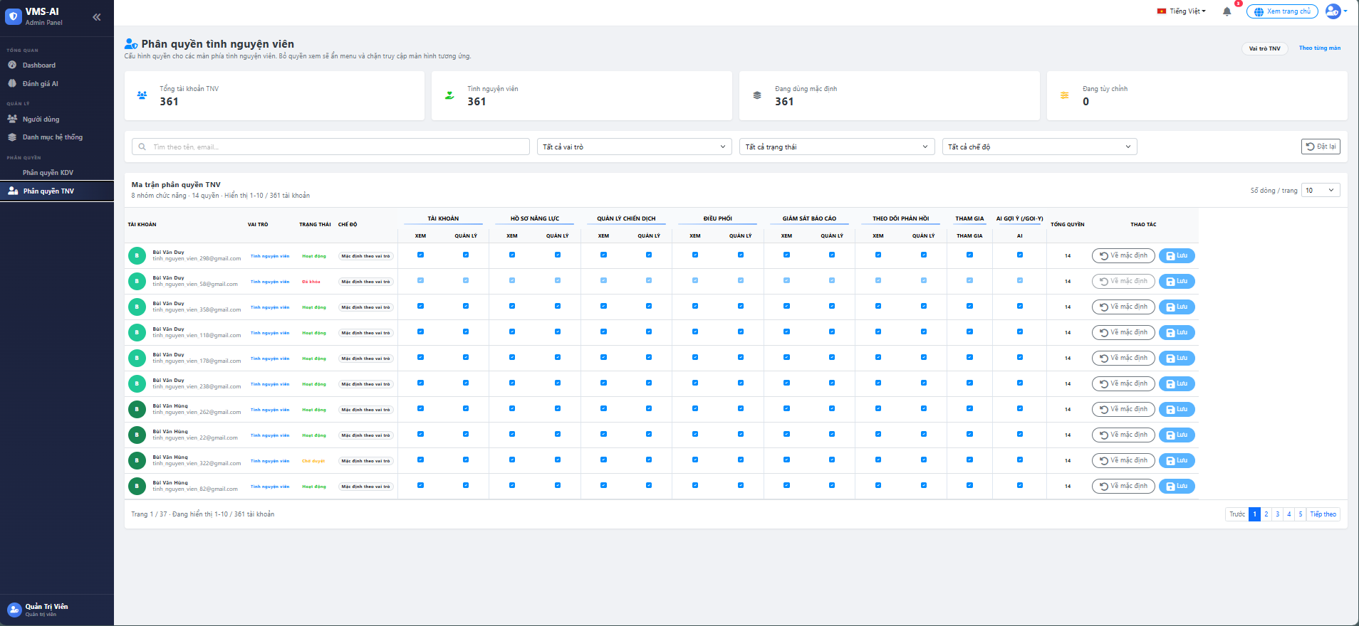

Test Case ID | Mô tả | Quy trình | Điều kiện tiên quyết | Kết quả mong đợi | Kết quả thực tế | Kết quả |  |  |  |  |  | Chú thích
 |  |  |  |  |  | Vòng 1 |  |  | Vòng 2
 |  |  |  |  |  | Trạng thái | Ngày kiểm tra | Người kiểm tra | Trạng thái | Ngày kiểm tra | Người kiểm tra
GUI_SHOW Phân quyền Tình Nguyện Viên
GUI-PQTN01 | Hiển thị trang phân quyền tình nguyện viên | Mở mục Phân quyền TNV trong menu Admin | Admin đã đăng nhập | Giao diện hiển thị tiêu đề trang, mô tả chức năng, nút vai trò TNV và nút theo trang mới | Giao diện hiển thị tiêu đề trang, mô tả chức năng, nút vai trò TNV và nút theo trang mới | Passed | 07/05/2026 | Huy | Passed | 11/05/2026 | Huy
GUI-PQTN02 | Hiển thị thẻ thống kê tài khoản TNV | Quan sát hàng thống kê đầu trang | Trang phân quyền TNV đã mở | Giao diện hiển thị thẻ tổng tài khoản TNV, số tình nguyện viên, đang dùng mặc định và đang tùy chỉnh | Giao diện hiển thị thẻ tổng tài khoản TNV, số tình nguyện viên, đang dùng mặc định và đang tùy chỉnh | Passed | 07/05/2026 | Huy | Passed | 11/05/2026 | Huy
GUI-PQTN03 | Hiển thị khu vực bộ lọc | Quan sát phần lọc dưới thống kê | Trang phân quyền TNV đã mở | Giao diện hiển thị ô tìm kiếm, bộ lọc vai trò, bộ lọc trạng thái, bộ lọc chế độ và nút đặt lại | Giao diện hiển thị ô tìm kiếm, bộ lọc vai trò, bộ lọc trạng thái, bộ lọc chế độ và nút đặt lại | Passed | 07/05/2026 | Huy | Passed | 11/05/2026 | Huy
GUI-PQTN04 | Hiển thị bảng ma trận phân quyền | Quan sát bảng phân quyền | Có tài khoản TNV trong hệ thống | Bảng hiển thị cột tài khoản, vai trò, trạng thái, chế độ, các nhóm quyền, tổng quyền và cột thao tác | Bảng hiển thị cột tài khoản, vai trò, trạng thái, chế độ, các nhóm quyền, tổng quyền và cột thao tác | Passed | 07/05/2026 | Huy | Passed | 11/05/2026 | Huy
GUI-PQTN05 | Hiển thị các nhóm quyền theo chức năng | Quan sát hàng tiêu đề cột quyền | Có dữ liệu phân quyền | Giao diện hiển thị các nhóm: Tài khoản, Hồ sơ năng lực, Quản lý chiến dịch, Điều phối, Giám sát báo cáo, Theo dõi phản hồi, Tham gia và AI gợi ý | Các nhóm quyền chưa hiển thị đầy đủ | Failed | 07/05/2026 | Huy | Passed | 11/05/2026 | Huy
GUI-PQTN06 | Hiển thị cột thao tác | Quan sát cột thao tác cuối bảng | Có tài khoản TNV | Giao diện hiển thị nút về mặc định và nút lưu cho mỗi tài khoản | Thiếu nút về mặc định | Failed | 07/05/2026 | Huy | Passed | 11/05/2026 | Huy
GUI-PQTN07 | Hiển thị phân trang | Quan sát cuối bảng phân quyền | Số tài khoản nhiều hơn số dòng mỗi trang | Giao diện hiển thị thông tin trang hiện tại, tổng số tài khoản, nút chuyển trang trước và sau | Giao diện hiển thị thông tin trang hiện tại, tổng số tài khoản, nút chuyển trang trước và sau | Passed | 07/05/2026 | Huy | Passed | 11/05/2026 | Huy
FUNCTION_SHOW Phân quyền Tình Nguyện Viên
FUN-PQTN01 | Tải danh sách tài khoản và bảng phân quyền | Mở trang Phân quyền TNV | Admin đã đăng nhập | Hệ thống tải danh sách tài khoản tình nguyện viên, hiển thị các quyền đang bật hoặc tắt của từng tài khoản | Danh sách và bảng phân quyền tải đúng | Passed | 07/05/2026 | Huy | Passed | 11/05/2026 | Huy
FUN-PQTN02 | Bật hoặc tắt một quyền cho tài khoản | Tick hoặc bỏ tick một ô quyền trong bảng | Tài khoản TNV đang hiển thị trong bảng | Hệ thống ghi nhận thay đổi, chuyển chế độ sang tùy chỉnh nếu đang dùng mặc định và cập nhật số tổng quyền | Bật tắt quyền hoạt động đúng | Passed | 07/05/2026 | Huy | Passed | 11/05/2026 | Huy
FUN-PQTN03 | Lưu thay đổi quyền | Bấm nút Lưu tại dòng tài khoản đã thay đổi | Đã bật hoặc tắt ít nhất một quyền | Hệ thống lưu cấu hình quyền mới, hiển thị thông báo thành công và cập nhật lại bảng phân quyền | Lưu nhưng bảng chưa cập nhật ngay | Failed | 07/05/2026 | Huy | Passed | 11/05/2026 | Huy
FUN-PQTN04 | Đặt lại quyền về mặc định | Bấm nút Về mặc định tại dòng tài khoản đang tùy chỉnh | Tài khoản đang ở chế độ tùy chỉnh | Hệ thống đặt lại toàn bộ quyền về cấu hình ban đầu, chuyển chế độ về mặc định và cập nhật lại bảng | Đặt lại nhưng chế độ chưa chuyển đúng | Failed | 07/05/2026 | Huy | Passed | 11/05/2026 | Huy
FUN-PQTN05 | Lọc tài khoản theo tên, email, vai trò, trạng thái hoặc chế độ | Nhập từ khóa hoặc chọn bộ lọc | Có tài khoản TNV trong hệ thống | Hệ thống lọc và chỉ hiển thị các tài khoản phù hợp điều kiện đã chọn | Lọc hoạt động đúng | Passed | 07/05/2026 | Huy | Passed | 11/05/2026 | Huy
FUN-PQTN06 | Chuyển trang danh sách tài khoản | Bấm nút chuyển trang hoặc thay đổi số dòng mỗi trang | Số tài khoản nhiều hơn số dòng mỗi trang | Hệ thống hiển thị đúng trang được chọn và giữ nguyên trạng thái bộ lọc | Phân trang hoạt động đúng | Passed | 07/05/2026 | Huy | Passed | 11/05/2026 | Huy
FUN-PQTN07 | Xử lý lỗi khi lưu quyền không thành công | Bấm Lưu nhưng hệ thống không xử lý được | Đã thay đổi quyền của tài khoản | Hệ thống giữ nguyên trạng thái hiện tại và hiển thị thông báo lỗi phù hợp | Báo lỗi chưa rõ | Failed | 07/05/2026 | Huy | Passed | 11/05/2026 | Huy

Đánh giá AI
Project Name | THIẾT KẾ VÀ PHÁT TRIỂN HỆ THỐNG QUẢN LÝ VÀ ĐIỀU PHỐI NGUỒN LỰC TÌNH NGUYỆN VIÊN TRỰC TUYẾN TÍCH HỢP MÔ HÌNH HỖ TRỢ RA QUYẾT ĐỊNH
Module Code | Đánh giá AI
 | Hoàn thành | Lỗi | Chưa kiểm tra | Bị chặn | Tổng lần kiểm tra
Round 1 | 13 | 6 | 0 | 0 | 19
Round 2 | 19 | 0 | 0 | 0 | 19
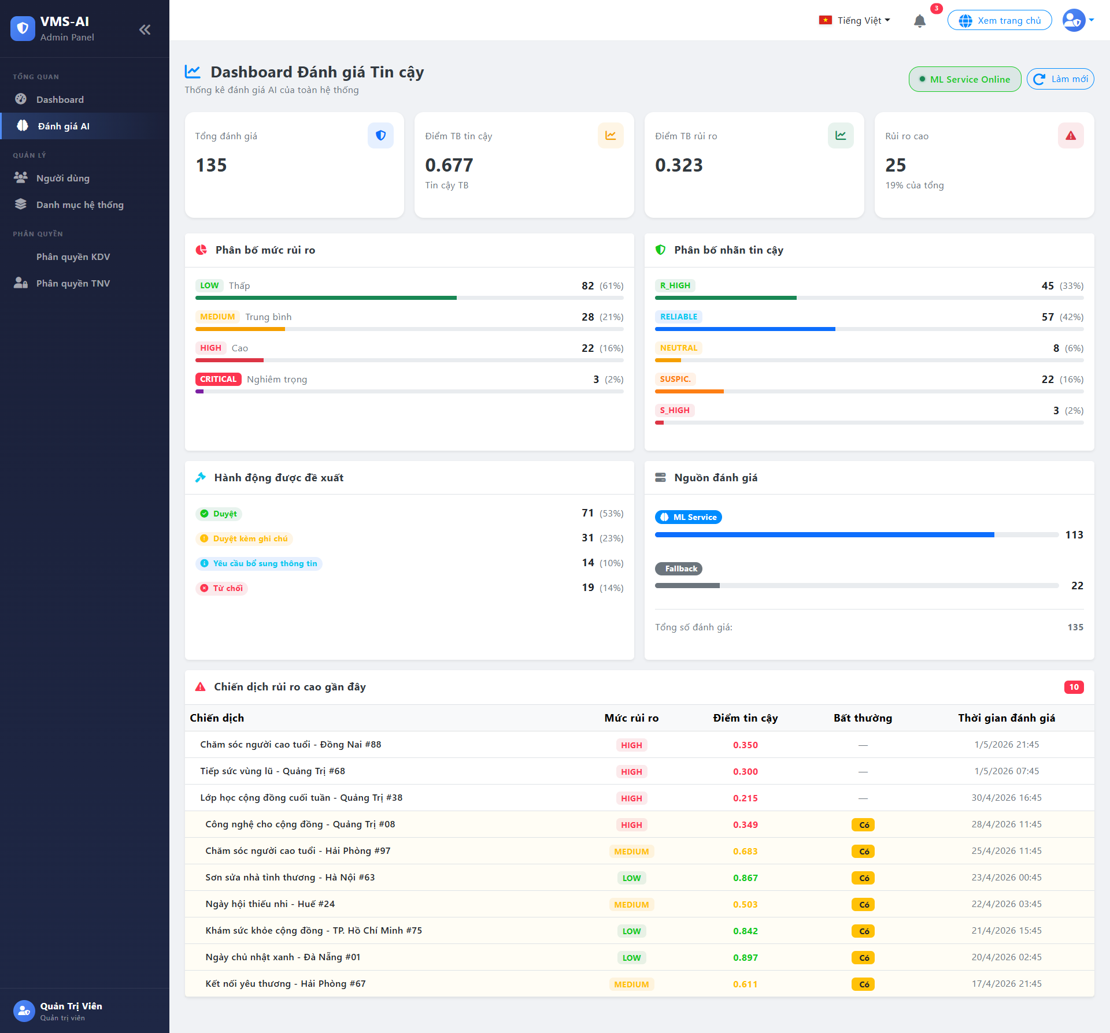

Test Case ID | Mô tả | Quy trình | Điều kiện tiên quyết | Kết quả mong đợi | Kết quả thực tế | Kết quả |  |  |  |  |  | Chú thích
 |  |  |  |  |  | Vòng 1 |  |  | Vòng 2
 |  |  |  |  |  | Trạng thái | Ngày kiểm tra | Người kiểm tra | Trạng thái | Ngày kiểm tra | Người kiểm tra
GUI_SHOW Phân quyền Tình Nguyện Viên
GUI-DGAI01 | Hiển thị trang Dashboard Đánh giá Tin cậy | Mở mục Đánh giá AI trong menu Admin | Admin đã đăng nhập | Giao diện hiển thị tiêu đề trang, mô tả chức năng, trạng thái dịch vụ ML và nút làm mới | Hiển thị đúng | Passed | 08/05/2026 | Thịnh | Passed | 11/05/2026 | Thịnh
GUI-DGAI02 | Hiển thị trạng thái dịch vụ ML | Quan sát góc phải trên trang | Trang đánh giá AI đã mở | Giao diện hiển thị trạng thái ML Service Online (màu xanh) hoặc Offline (màu đỏ) kèm số model đã tải | Chưa hiển thị số model | Failed | 08/05/2026 | Thịnh | Passed | 11/05/2026 | Thịnh
GUI-DGAI03 | Hiển thị các thẻ chỉ số tổng quan | Quan sát hàng thẻ KPI đầu trang | Có dữ liệu đánh giá | Giao diện hiển thị 4 thẻ: Tổng đánh giá, Điểm TB tin cậy, Điểm TB rủi ro và Rủi ro cao, mỗi thẻ có biểu tượng và màu sắc phân biệt | Hiển thị đúng | Passed | 08/05/2026 | Thịnh | Passed | 11/05/2026 | Thịnh
GUI-DGAI04 | Hiển thị biểu đồ phân bố mức rủi ro | Quan sát khu vực Phân bố mức rủi ro | Có dữ liệu đánh giá | Giao diện hiển thị các mức rủi ro (Thấp, Trung bình, Cao, Nghiêm trọng) kèm số lượng, phần trăm và thanh tiến trình màu sắc tương ứng | Hiển thị đúng | Passed | 08/05/2026 | Thịnh | Passed | 11/05/2026 | Thịnh
GUI-DGAI05 | Hiển thị biểu đồ phân bố nhãn tin cậy | Quan sát khu vực Phân bố nhãn tin cậy | Có dữ liệu đánh giá | Giao diện hiển thị các nhãn tin cậy (Tin cậy cao, Tin cậy, Trung lập, Đáng ngờ, Đáng ngờ cao) kèm số lượng, phần trăm và thanh tiến trình | Thiếu nhãn Đáng ngờ cao | Failed | 08/05/2026 | Thịnh | Passed | 11/05/2026 | Thịnh
GUI-DGAI06 | Hiển thị khu vực hành động được đề xuất | Quan sát khu vực Hành động được đề xuất | Có dữ liệu đánh giá | Giao diện hiển thị các hành động đề xuất (Duyệt, Duyệt kèm ghi chú, Yêu cầu thêm thông tin, Từ chối) kèm số lượng và phần trăm | Hiển thị đúng | Passed | 08/05/2026 | Thịnh | Passed | 11/05/2026 | Thịnh
GUI-DGAI07 | Hiển thị khu vực nguồn đánh giá | Quan sát khu vực Nguồn đánh giá | Có dữ liệu đánh giá | Giao diện hiển thị nguồn đánh giá (ML Service hoặc Fallback) kèm thanh tiến trình, số lượng và tổng số đánh giá | Hiển thị đúng | Passed | 08/05/2026 | Thịnh | Passed | 11/05/2026 | Thịnh
GUI-DGAI08 | Hiển thị bảng chiến dịch rủi ro cao gần đây | Quan sát khu vực Chiến dịch rủi ro cao gần đây | Có chiến dịch rủi ro cao | Giao diện hiển thị bảng gồm cột tên chiến dịch, mức rủi ro, điểm tin cậy, bất thường và thời gian đánh giá | Hiển thị đúng | Passed | 08/05/2026 | Thịnh | Passed | 11/05/2026 | Thịnh
GUI-DGAI09 | Hiển thị thông báo khi không có chiến dịch rủi ro cao | Mở trang khi không có chiến dịch rủi ro cao | Không có chiến dịch rủi ro cao | Giao diện hiển thị thông báo không có chiến dịch rủi ro cao kèm biểu tượng tích xanh thay vì để bảng trống | Hiển thị đúng | Passed | 08/05/2026 | Thịnh | Passed | 11/05/2026 | Thịnh
GUI-DGAI10 | Hiển thị trạng thái đang tải dữ liệu | Mở trang hoặc bấm nút làm mới | Hệ thống đang tải dữ liệu | Giao diện hiển thị biểu tượng xoay và thông báo đang tải, ẩn toàn bộ nội dung cho đến khi tải xong | Nội dung nhấp nháy khi tải | Failed | 08/05/2026 | Thịnh | Passed | 11/05/2026 | Thịnh
FUNCTION_SHOW Phân quyền Tình Nguyện Viên
FUN-DGAI01 | Tải dữ liệu thống kê đánh giá tin cậy | Mở trang Đánh giá AI | Admin đã đăng nhập | Hệ thống tải đồng thời dữ liệu thống kê đánh giá và trạng thái dịch vụ ML, hiển thị kết quả trên dashboard | Dữ liệu tải đúng | Passed | 08/05/2026 | Thịnh | Passed | 11/05/2026 | Thịnh
FUN-DGAI02 | Kiểm tra trạng thái dịch vụ ML | Mở trang Đánh giá AI | Dịch vụ ML đang chạy hoặc không chạy | Hệ thống hiển thị trạng thái Online kèm số model đã tải nếu dịch vụ đang chạy, hoặc Offline nếu không kết nối được | Trạng thái hiển thị đúng | Passed | 08/05/2026 | Thịnh | Passed | 11/05/2026 | Thịnh
FUN-DGAI03 | Tính toán và hiển thị chỉ số tổng quan | Quan sát các thẻ KPI | Có dữ liệu đánh giá trong hệ thống | Hệ thống tính toán đúng tổng đánh giá, điểm trung bình tin cậy, điểm trung bình rủi ro và số lượng rủi ro cao, phân biệt bằng màu sắc theo mức độ | Vòng 1 điểm trung bình chưa hiển thị đúng số thập phân; vòng 2 đã hiển thị đúng 3 chữ số | Failed | 08/05/2026 | Thịnh | Passed | 11/05/2026 | Thịnh
FUN-DGAI04 | Phân bố mức rủi ro theo số lượng và phần trăm | Quan sát biểu đồ phân bố rủi ro | Có dữ liệu đánh giá | Hệ thống tính đúng số lượng và phần trăm cho từng mức rủi ro, chỉ hiển thị mức có dữ liệu, ẩn mức không có | Phân bố tính đúng | Passed | 08/05/2026 | Thịnh | Passed | 11/05/2026 | Thịnh
FUN-DGAI05 | Phân bố nhãn tin cậy theo số lượng và phần trăm | Quan sát biểu đồ phân bố nhãn tin cậy | Có dữ liệu đánh giá | Hệ thống tính đúng số lượng và phần trăm cho từng nhãn tin cậy, chỉ hiển thị nhãn có dữ liệu | Phân bố tính đúng | Passed | 08/05/2026 | Thịnh | Passed | 11/05/2026 | Thịnh
FUN-DGAI06 | Phân bố nguồn đánh giá (ML Service hoặc Fallback) | Quan sát khu vực nguồn đánh giá | Có dữ liệu đánh giá | Hệ thống phân biệt đúng số lượng đánh giá từ dịch vụ ML và từ hệ thống dự phòng, tính đúng tổng số đánh giá | Vòng 1 tổng chưa khớp; vòng 2 đã tính đúng | Failed | 08/05/2026 | Thịnh | Passed | 11/05/2026 | Thịnh
FUN-DGAI07 | Hiển thị danh sách chiến dịch rủi ro cao gần đây | Quan sát bảng chiến dịch rủi ro cao | Có chiến dịch rủi ro cao trong hệ thống | Hệ thống hiển thị đúng tên chiến dịch, mức rủi ro, điểm tin cậy, trạng thái bất thường và thời gian đánh giá, sắp xếp theo thời gian gần nhất | Danh sách hiển thị đúng | Passed | 08/05/2026 | Thịnh | Passed | 11/05/2026 | Thịnh
FUN-DGAI08 | Làm mới dữ liệu dashboard | Bấm nút Làm mới | Trang đánh giá AI đang mở | Hệ thống tải lại toàn bộ dữ liệu thống kê và trạng thái dịch vụ ML, hiển thị biểu tượng đang tải trong lúc xử lý | Làm mới hoạt động đúng | Passed | 08/05/2026 | Thịnh | Passed | 11/05/2026 | Thịnh
FUN-DGAI09 | Xử lý lỗi khi không tải được dữ liệu | Mở trang nhưng hệ thống không tải được | Có lỗi kết nối hoặc lỗi hệ thống | Hệ thống tắt trạng thái đang tải và hiển thị thông báo lỗi phù hợp để Admin biết nguyên nhân | Vòng 1 báo lỗi chưa rõ; vòng 2 đã báo lỗi đúng | Failed | 08/05/2026 | Thịnh | Passed | 11/05/2026 | Thịnh

Dashboard Admin
Project Name | THIẾT KẾ VÀ PHÁT TRIỂN HỆ THỐNG QUẢN LÝ VÀ ĐIỀU PHỐI NGUỒN LỰC TÌNH NGUYỆN VIÊN TRỰC TUYẾN TÍCH HỢP MÔ HÌNH HỖ TRỢ RA QUYẾT ĐỊNH
Module Code | AI - Xác minh chiến dịch tự động (Dashboard Admin)
 | Hoàn thành | Lỗi | Chưa kiểm tra | Bị chặn | Tổng lần kiểm tra
Round 1 | 13 | 3 | 0 | 0 | 16
Round 2 | 16 | 0 | 0 | 0 | 16
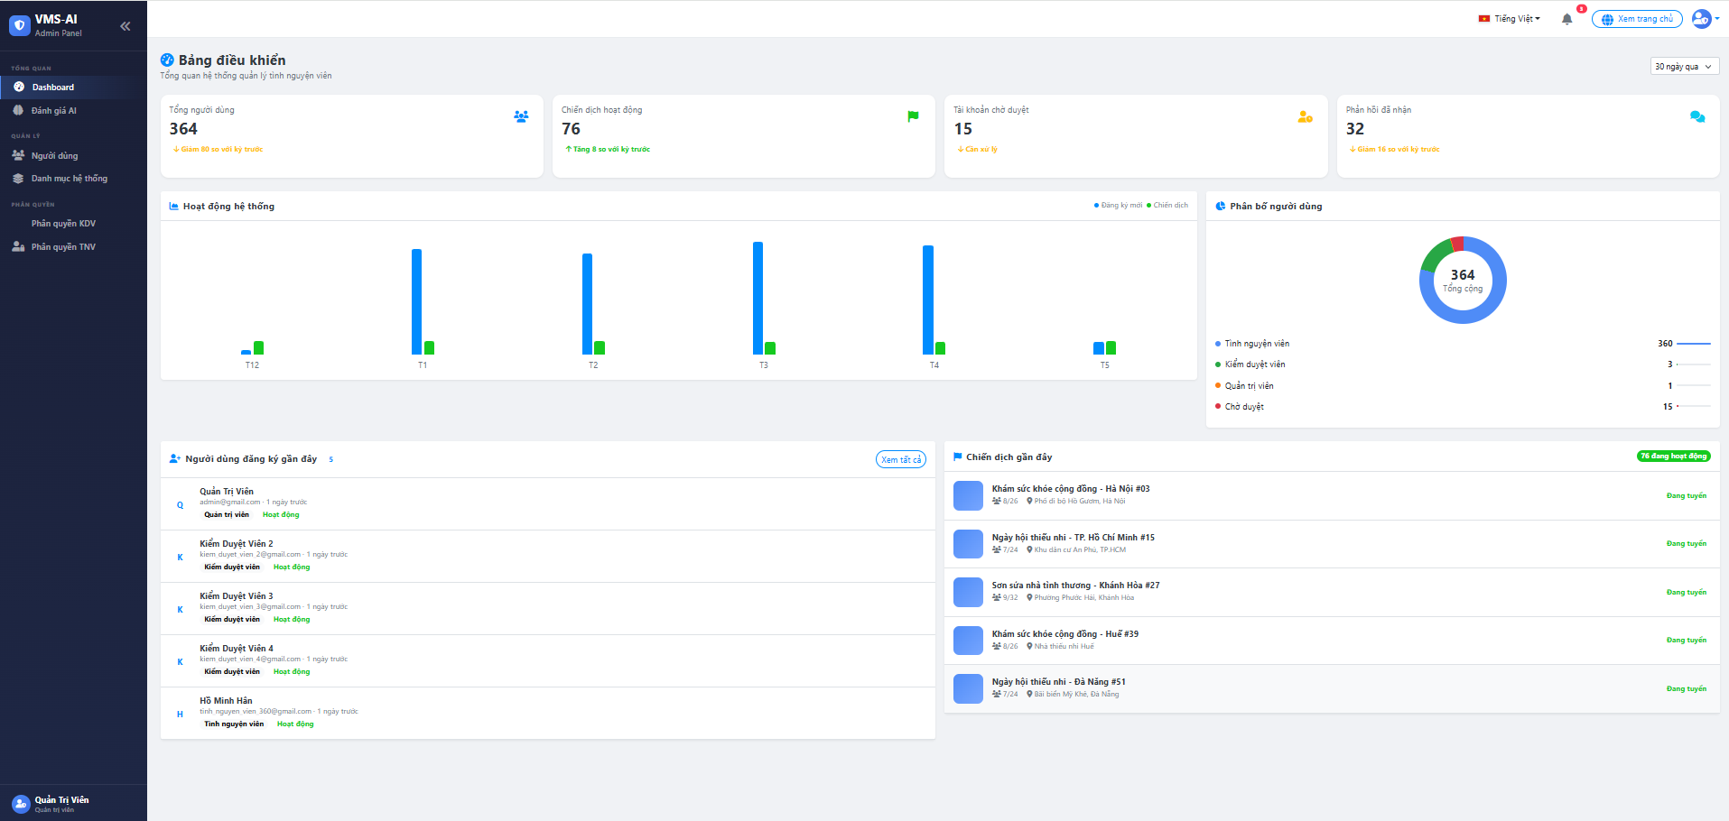

#NAME? | Mô tả | Quy trình | Điều kiện tiên quyết | Kết quả mong đợi | Kết quả thực tế | Kết quả |  |  |  |  |  | Chú thích
 |  |  |  |  |  | Vòng 1 |  |  | Vòng 2
 |  |  |  |  |  | Trạng thái | Ngày kiểm tra | Người kiểm tra | Trạng thái | Ngày kiểm tra | Người kiểm tra
GUI_SHOW Tải tài liệu, văn bản mẫu
GUI‑DBAD01 | [DropDownList] Bộ lọc thời gian | Quan sát danh sách thả xuống "Bộ lọc thời gian". | Đăng nhập thành công vào hệ thống | - Text: Black - Status: Enable | - Text: Black - Status: Enable | Passed | 08/05/2026 | Mai | Passed | 11/05/2026 | Mai
GUI‑DBAD02 | [InfoCard] Tổng người dùng | Quan sát thẻ thông tin "Tổng người dùng". | Đăng nhập thành công vào hệ thống | - Text: Black - Status: Enable | - Text: Black - Status: Enable | Passed | 08/05/2026 | Mai | Passed | 11/05/2026 | Mai
GUI‑DBAD03 | [InfoCard] Chiến dịch hoạt động | Quan sát thẻ thông tin "Chiến dịch hoạt động". | Đăng nhập thành công vào hệ thống | - Text: Black - Status: Enable | - Text: Black - Status: Enable | Passed | 08/05/2026 | Mai | Passed | 11/05/2026 | Mai
GUI‑DBAD04 | [BarChart] Hoạt động hệ thống | Quan sát biểu đồ cột "Hoạt động hệ thống". | Đăng nhập thành công vào hệ thống | - UI: Hiển thị biểu đồ cột - Legend: Đăng ký mới (Xanh), Chiến dịch (Xanh lá) | - UI: Hiển thị biểu đồ cột - Legend: Đăng ký mới (Xanh), Chiến dịch (Xanh lá) | Passed | 08/05/2026 | Mai | Passed | 11/05/2026 | Mai
GUI‑DBAD05 | [PieChart] Phân bổ người dùng | Quan sát biểu đồ tròn "Phân bổ người dùng". | Đăng nhập thành công vào hệ thống | - UI: Hiển thị biểu đồ tròn (Donut) - Center Text: 364 Tổng cộng | - UI: Hiển thị biểu đồ tròn (Donut) - Center Text: 364 Tổng cộng | Passed | 08/05/2026 | Mai | Passed | 11/05/2026 | Mai
GUI‑DBAD06 | [Button] Xem tất cả | Quan sát nút "Xem tất cả". | Đăng nhập thành công vào hệ thống | - Text: Blue - Status: Enable | - Text: Blue - Status: Enable | Passed | 08/05/2026 | Mai | Passed | 11/05/2026 | Mai
GUI‑DBAD07 | [ListView] Chiến dịch gần đây | Quan sát danh sách "Chiến dịch gần đây". | Đăng nhập thành công vào hệ thống | - Text: Black - Status: Enable | - Text: Black - Status: Enable | Passed | 08/05/2026 | Mai | Passed | 11/05/2026 | Mai
GUI‑DBAD08 | [ListView] Người dùng đăng ký gần đây | Kiểm tra | Đăng nhập thành công vào hệ thống bằng tài khoản Admin | - Text: Black - Status: Enable - UI: Hiển thị danh sách người dùng đăng ký gần đây gồm tên, email, vai trò, trạng thái và thời gian đăng ký | - UI: Hiển thị thiếu trạng thái người dùng - Status: Enable | Failed | 08/05/2028 | Mai | Passed | 2026-05-11 | Mai
FUNCTION_SHOW Tải tài liệu, văn bản mẫu
FUNC‑DBAD01 | Kiểm tra load dữ liệu tổng quan | 1. Khởi động trang web. 2. Đăng nhập Admin. 3. Chọn "Dashboard". | - Đăng nhập thành công vào hệ thống - Có dữ liệu trong DB. | Hiển thị dữ liệu chính xác từ CSDL | Hiển thị dữ liệu chính xác từ CSDL | Passed | 08/05/2026 | Mai | Passed | 11/05/2026 | Mai
FUNC‑DBAD02 | Kiểm tra logic cộng dồn của biểu đồ tròn | 1. Mở trang Dashboard. 2. Quan sát biểu đồ "Phân bổ người dùng". | Đăng nhập thành công vào hệ thống | Tổng số ở giữa biểu đồ (364) bằng chính xác tổng số Tình nguyện viên (360) + Kiểm duyệt viên (3) + Quản trị viên (1). | Tổng số ở giữa biểu đồ (364) bằng chính xác tổng số Tình nguyện viên (360) + Kiểm duyệt viên (3) + Quản trị viên (1). | Passed | 08/05/2026 | Mai | Passed | 11/05/2026 | Mai
FUNC‑DBAD03 | Kiểm tra tương tác Hover trên BarChart | 1. Cuộn đến phần "Hoạt động hệ thống". 2. Di chuột vào một cột. | Đăng nhập thành công vào hệ thống | Hiển thị Tittle báo các thông tin số lượt Đăng kí mới / số chiến dịch của tháng đã được chỉ định. | Hiển thị Tittle báo các thông tin số lượt Đăng kí mới / số chiến dịch của tháng đã được chỉ định. | Passed | 08/05/2026 | Mai | Passed | 11/05/2026 | Mai
FUNC‑DBAD04 | Kiểm tra chức năng lọc theo thời gian | 1. Click vào Dropdown "30 ngày qua". 2. Chọn một khoảng thời gian khác (7 ngày qua). | Đăng nhập thành công vào hệ thống | Hệ thống gọi API, tự động cập nhật lại các con số trên thẻ tổng quan và biểu đồ theo khoảng thời gian mới. | Hệ thống gọi API, tự động cập nhật lại các con số trên thẻ tổng quan và biểu đồ theo khoảng thời gian mới. | Passed | 08/05/2026 | Mai | Passed | 11/05/2026 | Mai
FUNC‑DBAD05 | Kiểm tra thao tác chuyển hướng "Xem tất cả" | 1. Di chuyển đến bảng "Người dùng đăng ký gần đây". 2. Nhấn nút "Xem tất cả". | Đăng nhập thành công vào hệ thống | Hệ thống chuyển hướng sang trang danh sách "Quản lý người dùng" chi tiết. | Hệ thống chuyển hướng sang trang danh sách "Quản lý người dùng" chi tiết. | Passed | 08/05/2026 | Mai | Failed | 11/05/2026 | Mai
FUNC‑DBAD06 | Kiểm tra hiển thị danh sách Chiến dịch | Quan sát bảng "Chiến dịch gần đây". | Có các chiến dịch "Đang tuyển" trong CSDL | Hiển thị chính xác danh sách 5 chiến dịch mới nhất. | Hiển thị chính xác danh sách 5 chiến dịch mới nhất. | Passed | 08/05/2026 | Mai | Passed | 11/05/2026 | Mai
FUNC‑DBAD07 | Kiểm tra hiển thị chi tiết hoạt động hệ thống | 1. Mở trang Dashboard. 2. Di chuột đến biểu đồ Hoạt động hệ thống. 3. Nhấn vào một cột Đăng ký mới hoặc Chiến dịch. | - Đăng nhập thành công vào hệ thống - Biểu đồ Hoạt động hệ thống có dữ liệu. | Hệ thống hiển thị bảng chi tiết tương ứng với cột được chọn, gồm danh sách người dùng đăng ký mới hoặc chiến dịch trong khoảng thời gian đó. | Nhấn vào cột biểu đồ nhưng chưa hiển thị bảng chi tiết | Failed | 08/05/2027 | Mai | Passed | 2026-06-11 | Mai
FUNC‑DBAD08 | Kiểm tra mở popup chi tiết chiến dịch | 1. Mở trang Dashboard. 2. Tại danh sách Chiến dịch gần đây, chọn một chiến dịch. 3. Nhấn nút xem chi tiết. | - Đăng nhập thành công vào hệ thống - Có chiến dịch trong danh sách Chiến dịch gần đây. | Hệ thống mở popup chi tiết chiến dịch và hiển thị đầy đủ thông tin: địa điểm, thời gian, số lượng tình nguyện viên, mức ưu tiên, người tạo, mô tả, kỹ năng, feedback, báo cáo và lịch sử. | Popup chi tiết chiến dịch chưa hiển thị feedback, báo cáo và lịch sử | Failed | 08/05/2028 | Mai | Passed | 2026-07-11 | Mai

Đánh giá tin cậy chiến dịch
Project Name | THIẾT KẾ VÀ PHÁT TRIỂN HỆ THỐNG QUẢN LÝ VÀ ĐIỀU PHỐI NGUỒN LỰC TÌNH NGUYỆN VIÊN TRỰC TUYẾN TÍCH HỢP MÔ HÌNH HỖ TRỢ RA QUYẾT ĐỊNH
Module Code | AI - Xác minh chiến dịch tự động (Đánh giá tin cậy chiến dịch)
 | Hoàn thành | Lỗi | Chưa kiểm tra | Bị chặn | Tổng lần kiểm tra
Round 1 | 9 | 1 | 0 | 0 | 10
Round 2 | 10 | 0 | 0 | 0 | 10
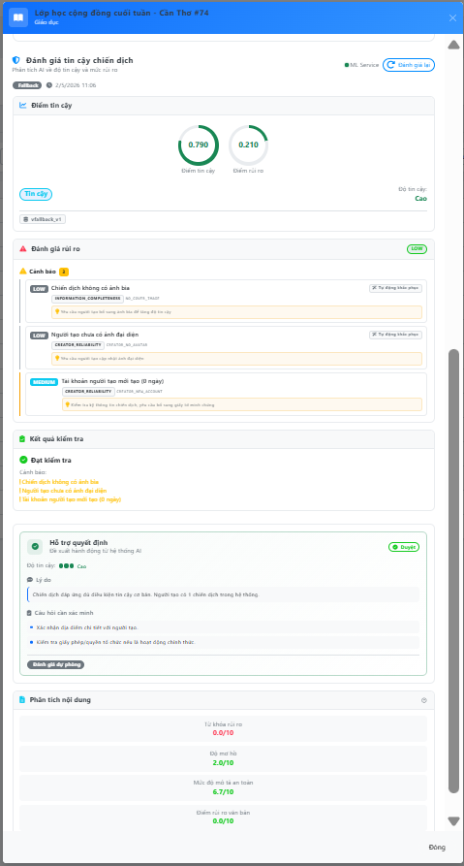
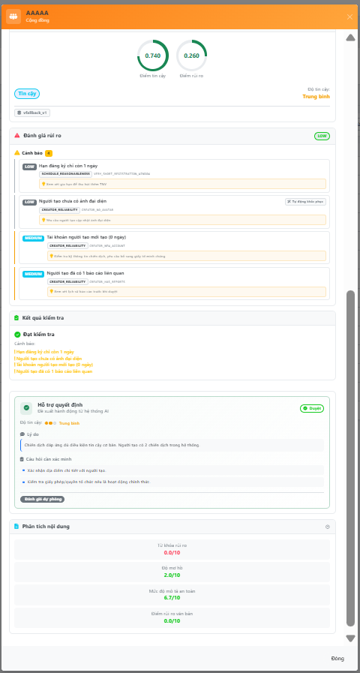

Test Case ID | Mô tả | Quy trình | Điều kiện tiên quyết | Kết quả mong đợi | Kết quả thực tế | Kết quả |  |  |  |  |  | Chú thích
 |  |  |  |  |  | Vòng 1 |  |  | Vòng 2
 |  |  |  |  |  | Trạng thái | Ngày kiểm tra | Người kiểm tra | Trạng thái | Ngày kiểm tra | Người kiểm tra
GUI_SHOW Tải tài liệu, văn bản mẫu
GUI‑XMCD01 | [Trust Score Circle] Hiển thị 2 vòng tròn điểm | Quan sát biểu đồ tròn "Điểm tin cậy". | Đăng nhập thành công vào hệ thống | - Circle "Điểm tin cậy" (0–1) - Circle "Điểm rủi ro" (0–1) - Badge nhãn + Độ tin cậy | Điểm tin cậy = 0.790 (xanh), Rủi ro = 0.210. Label "Tin cậy" (xanh), Độ tin cậy: Cao | Passed | 08/05/2026 | Thịnh | Passed | 11/05/2026 | Thịnh
GUI‑XMCD02 | [Risk Flags] Danh sách cảnh báo với severity + suggestion | Quan sát danh sách cờ cảnh báo rủi ro. | Đăng nhập thành công vào hệ thống | - "Đánh giá rủi ro" + badge tổng - Cảnh báo: severity, message, code, suggestio | Badge LOW, Cảnh báo (3): LOW "Không có ảnh bìa", LOW "Chưa ảnh đại diện" (+ Tự động khắc phục), MEDIUM "Tài khoản mới 0 ngày" | Passed | 08/05/2026 | Thịnh | Passed | 11/05/2026 | Thịnh
GUI‑XMCD03 | [Validation] Kết quả kiểm tra + cảnh báo cam | Quan sát khu vực kết quả kiểm tra hợp lệ. | Đăng nhập thành công vào hệ thống | Trạng thái kiểm tra - Danh sách cảnh báo | Đạt kiểm tra. 3 cảnh báo: ! Không ảnh bìa, ! Chưa ảnh đại diện, ! Tài khoản mới (0 ngày) | Passed | 08/05/2026 | Thịnh | Passed | 11/05/2026 | Thịnh
GUI‑XMCD04 | [Decision] Hỗ trợ quyết định + đề xuất hành động | Quan sát thẻ đề xuất hỗ trợ ra quyết định. | Đăng nhập thành công vào hệ thống | - Badge hành động - Độ tin cậy - Lý do + câu hỏi | - Badge hành động - Độ tin cậy - Lý do + câu hỏi | Passed | 08/05/2026 | Thịnh | Passed | 11/05/2026 | Thịnh
GUI‑XMCD05 | [NLP] Phân tích nội dung — 4 chỉ số thang 0–10 | Quan sát kết quả phân tích ngôn ngữ tự nhiên. | Đăng nhập thành công vào hệ thống | - Từ khóa rủi ro, Độ mơ hồ, An toàn, Rủi ro văn bản | Từ khóa rủi ro 0.0/10, Độ mơ hồ 2.0/10, An toàn 6.7/10, Rủi ro VB 0.0/10. Tất cả hiển thị màu xanh | Passed | 08/05/2026 | Thịnh | Passed | 11/05/2026 | Thịnh
FUNCTION_SHOW Tải tài liệu, văn bản mẫu
FUNC‑XMCD01 | Đăng nhập KDV — truy cập Quản lý chiến dịch | 1. Khởi động trang web. 2. Đăng nhập Kiểm duyệt viên. 3. Chọn "Chiến dịch" | Đăng nhập thành công vào hệ thống | Sidebar: tên KDV. Trang chiến dịch: danh sách + tabs trạng thái + bộ lọc. | Sidebar: "Kiểm Duyệt Viên 1". 130 chiến dịch. Tabs: Chờ duyệt (14), Đã duyệt (76), Yêu cầu hủy (13), Hoàn thành (14). Bộ lọc hoạt động. | Passed | 08/05/2026 | Thịnh | Passed | 11/05/2026 | Thịnh
FUNC‑XMCD02 | Mở chi tiết chiến dịch — Panel AI đánh giá đầy đủ | 1. Đăng nhập KDV. 2. Tab "Chờ duyệt". 3. Click Xem chiến dịch #74. 4. Scroll xuống panel AI. | Đăng nhập thành công vào hệ thống | Panel 5 section: Điểm tin cậy, Đánh giá rủi ro, Kết quả kiểm tra, Hỗ trợ quyết định, Phân tích nội dung. | Đầy đủ 5 section: Trust 0.790/Risk 0.210, Label "Tin cậy" (Cao), Risk LOW (3 flags), Đạt, Duyệt (Cao), NLP: rủi ro 0.0, mơ hồ 2.0, an toàn 6.7. Model: vfallback_v1 | Passed | 08/05/2026 | Thịnh | Passed | 11/05/2026 | Thịnh
FUNC‑XMCD03 | Nhấn "Đánh giá lại" — Refresh thành công | 1. Đăng nhập KDV. 2. Mở chi tiết chiến dịch. 3. Nhấn "Đánh giá lại". 4. Chờ kết quả. | Đăng nhập thành công vào hệ thống | Nút loading → kết quả mới → toast thành công. Timestamp cập nhật. | Loading → toast "Đánh giá đã được cập nhật thành công." Timestamp cập nhật. Dữ liệu | Passed | 08/05/2026 | Thịnh | Passed | 11/05/2026 | Thịnh
FUNC‑XMCD04 | Dashboard Đánh giá AI — Loading vô hạn khi ML Service Offline | 1. Đăng nhập KDV. 2. Click sidebar "Đánh giá AI". 3. Chờ Dashboard load (>30 giây). | Đăng nhập thành công vào hệ thống | Dashboard hiển thị dữ liệu thống kê từ DB (Tổng đánh giá, biểu đồ). Nếu ML Service offline, hiển thị badge "ML Service Offline" + vẫn load dữ liệu thống kê từ DB bình thường. | Badge "ML Service Offline" (đỏ) hiển thị. Tuy nhiên Dashboard hiển thị spinner "Đang tải..." vô thời hạn. Dữ liệu thống kê từ DB không được load. Trang trống hoàn toàn dù DB có 130 | Failed | 08/05/2026 | Thịnh | Passed | 11/05/2026 | Thịnh
FUNC‑XMCD05 | Lọc chiến dịch theo mức ưu tiên trên trang Quản lý | 1. Đăng nhập KDV. 2. Chọn "Chiến dịch". 3. Dropdown "Tất cả mức ưu tiên" → chọn "Khẩn cấp". 4. Kiểm tra danh sách lọc. | Đăng nhập thành công vào hệ thống | Chỉ hiển thị chiến dịch có mức ưu tiên "Khẩn cấp". Số lượng khớp badge. | Dropdown lọc hoạt động. Chỉ hiển thị chiến dịch Khẩn cấp. Số lượng khớp. Chọn "Đặt lại" → trở về tất cả. | Passed | 08/05/2026 | Thịnh | Passed | 11/05/2026 | Thịnh

